機能一覧(統監)
 | 保守画面 |  |  |  |  | 備考 | Form VB | Priority | VB6.0 GUI Code size | Logic Code size | Remark
画面（保守系） | パスワード入力画面 |  |  |  |  |  | frmPass |  | 416 | 234
 |  | 一般メンテナンス／特権メンテナンス／業務系メンテナンス(なし？) | 確認釦
 | 1.バージョン管理 |  |  |  |  |  | frmVersion |  | 368 | 748
 |  |  | 全体バージョン
 |  |  | 統合監視盤
 |  |  | IDU
 |  |  | LDU
 |  |  | リストボックス(バージョン表示)
 |  | 統合監視盤 |  |  |  |  | frmKVer |  | 418 | 1089 | frmShimekiriOutPut2
 |  |  | 全体バージョン | ワーク
 |  |  |  | 実行
 |  |  |  | 旧
 |  |  | バージョン情報表示部
 |  |  | 表示更新
 |  |  | 媒体→ワーク コピー
 |  |  | ワーク→実行 コピー
 |  |  | 旧→実行 コピー
 |  |  | ワーククリア
 |  |  | バージョン情報媒体出力
 |  |  | 媒体取外
 |  | IDU |  |  |  |  | frmIDUVer |  | 341 | 503 | CommonDialog (Common)
 |  |  | IDUアプリケーションバージョン | ワーク
 |  |  |  | 実行
 |  |  |  | 旧
 |  |  | バージョン情報表示部
 |  |  | 表示更新
 |  |  | 媒体→ワーク コピー
 |  |  | ワーク→実行 コピー
 |  |  | 旧→実行 コピー
 |  |  | バージョン情報媒体出力
 |  |  | 媒体取外
 |  | LDU |  |  |  |  | frmLduVer |  | 340 | 501
 |  |  | LDUアプリケーションバージョン | ワーク
 |  |  |  | 実行
 |  |  |  | 旧
 |  |  | バージョン情報表示部
 |  |  | 表示更新
 |  |  | 媒体→ワーク コピー
 |  |  | ワーク→実行 コピー
 |  |  | 旧→実行 コピー
 |  |  | バージョン情報媒体出力
 |  |  | 媒体取外
 |  | 改札機 |  |  |  | 変更(コピーボタン削除) | frmGateVerKanri |  | 1750 | 2578 | Change (delete copy button)
 |  |  | 代表バージョン表示部 | ワーク
 |  |  |  | 実行
 |  |  |  | 旧
 |  |  | バージョン情報表示部
 |  |  | 表示更新
 |  |  | 一括更新 |  |  | 変更(媒体→ワークコピー 一括に変更) | frmGateVerUpdate |  | 507 | 1436 | Change (change from medium to work copy at once)
 |  |  |  | コーナ選択（選択／未選択）
 |  |  |  | 全コーナ選択
 |  |  |  | 全コーナ非選択
 |  |  |  | データ種別選択
 |  |  |  | 結果表示部
 |  |  |  | ワーククリア
 |  |  |  | 圧縮ファイル→ワーク コピー
 |  |  |  | 媒体→ワーク コピー
 |  |  |  | ワーク→実行 コピー
 |  |  |  | 旧→実行 コピー
 |  |  |  | 媒体→ワーク一括コピー |  | 追加 |  |  |  |  | add to
 |  |  |  | 自改切り離し |  |  | frmConectSts |  | 18081 | 3084
 |  |  |  | 媒体取外
 |  |  | ワーククリア
 |  |  | 圧縮ファイル→ワーク コピー |  |  | 削除 |  |  |  |  | Delete
 |  |  | 媒体→ワーク コピー |  |  | 削除 |  |  |  |  | Delete
 |  |  | ワーク→実行 コピー |  |  | 削除 |  |  |  |  | Delete
 |  |  | 旧→実行 コピー |  |  | 削除 |  |  |  |  | Delete
 |  |  | 自改切り離し
 |  |  | 媒体出力
 |  |  | 媒体取外
 |  |  | 媒体→ワーク一括コピー |  |  | 追加取りやめ |  |  |  |  | Cancel additional
 |  |  | コーナ選択部
 |  | IC-M |  |  |  |  |  |  |  |  | Have form, check 5.2.3.7
 |  |  | 代表バージョン表示部 | ワーク
 |  |  |  | 実行
 |  |  |  | 旧
 |  |  | バージョン情報表示部
 |  |  | 表示更新
 |  |  | ワーククリア
 |  |  | 媒体→ワークコピー
 |  |  | ワーク→実行 コピー
 |  |  | 旧→実行 コピー
 |  |  | DLL実行画面へ |  |  |  |  |  |  |  | Check 5.2.3.8
 |  |  |  | 号機別釦（ＤＬＬ未／ＤＬＬ済／ＤＬＬ異常／ＤＬＬ選択／ＤＬＬ中）
 |  |  |  | 全号機選択
 |  |  |  | ＤＬＬ業務ガイダンス
 |  |  |  | ＤＬＬ実行
 |  |  |  | コーナ選択部
 |  |  | DLL許可画面へ |  |  |  |  |  |  |  | Check 5.2.3.9
 |  |  |  | 号機別釦（DLL許可／DLL未許可）
 |  |  |  | 全号機許可
 |  |  |  | 全号機不許可
 |  |  |  | ＤＬＬ業務ガイダンス
 |  |  |  | 確定
 |  |  |  | コーナ選択部
 |  |  | 媒体出力
 |  |  | 媒体取外
 |  | IC共通運賃 |  |  |  |  |  |  |  |  | Have form, check 5.2.3.10
 |  |  | バージョン情報表示部
 |  |  | 表示更新
 |  |  | ワーククリア
 |  |  | 媒体→ワーク コピー
 |  |  | ワーク→実行 コピー
 |  |  | 旧→実行 コピー
 |  |  | 媒体出力
 |  |  | 媒体取外
 |  | 操作卓 |  |  |  |  | frmSousaTakuVerKanri |  | 407 | 739
 |  |  | 全体バージョン表示部 | ワーク
 |  |  |  | 実行
 |  |  |  | 旧
 |  |  | バージョン情報表示部
 |  |  | 表示更新
 |  |  | ワーククリア
 |  |  | 媒体→ワーク コピー
 |  |  | ワーク→実行 コピー
 |  |  | 旧→実行 コピー
 |  |  | バージョン情報媒体出力
 |  |  | 媒体取外
 |  | 新幹線改札機 |  |  |  | 新規開発では対象外。新幹線対応時までは押せない状態にする。 | frmKansenGateVerKanri |  | 1672 | 2455 | Not applicable for new development. Make it impossible to press until it is compatible with the Shinkansen.
 |  |  | 代表バージョン表示部 | ワーク
 |  |  |  | 実行
 |  |  |  | 旧
 |  |  | バージョン情報表示部
 |  |  | 表示更新
EG40監視盤 新規開発では対象外。
新幹線対応の際に保守画面を作成する。
それまで、バージョン管理画面の新幹線改札機ボタンは押下不可能とする。
 |  |  | 一括更新 |  |  | 新規開発では対象外。 |  |  |  |  | Not applicable for new development.
 |  |  |  | コーナ選択（選択／未選択）
 |  |  |  | 全コーナ選択
 |  |  |  | 全コーナ非選択
 |  |  |  | データ種別選択
 |  |  |  | 結果表示部
 |  |  |  | ワーククリア
 |  |  |  | 圧縮ファイル→ワーク コピー
 |  |  |  | 媒体→ワーク コピー
 |  |  |  | ワーク→実行 コピー
 |  |  |  | 旧→実行 コピー
 |  |  |  | 自改切り離し
 |  |  |  | 媒体取外
 |  |  | ワーククリア
 |  |  | 圧縮ファイル→ワーク コピー
 |  |  | 媒体→ワーク コピー
 |  |  | ワーク→実行 コピー
 |  |  | 旧→実行 コピー
 |  |  | 自改切り離し
 |  |  | バージョン情報媒体出力
 |  |  | 媒体取外
 |  |  | コーナ選択部
 |  | Ver一覧USB出力 |  |  |  | ボタンのみ（画面なし） |  |  |  |  | Button only (no screen)
 |  | 媒体取外 |  |  |  | ボタンのみ（画面なし） |  |  |  |  | Button only (no screen)
 | 2.機器情報設定 |  |  |  |  |  | frmKikiSettei |  | 171 | 88
 |  | 駅都度データ設定 |  |  |  |  | frmEkisettei |  | 319 | 461
 |  |  | 設置駅表示部
 |  |  | 全体バージョン
 |  |  | 設置駅選択部
 |  |  | 駅都度データ媒体インストール
 |  |  | 設置駅変更
 |  |  | 媒体取外
 |  | 駅都度データ確認（駅情報） |  |  |  | 変更(テキスト媒体出力削除) | frmEkiData > No form |  | 284 | 680 | Change (delete text media output)
 |  |  | 駅名表示部 |  |  |  | frmSyorityu(common) |  | 57 | 46
 |  |  | コーナ選択部 |  |  |  | frmFil(common) |  | 126 | 59
 |  |  | 項目選択部 | 駅情報/監視/ネットワーク/画面
 |  |  | 駅都度データ表示部
 |  |  | 駅設定出力
 |  |  | 駅設定入力
 |  |  | テキスト媒体出力（駅情報） |  |  | 削除 |  |  |  |  | Delete
 |  |  | エンコードコーナ号機設定画面へ
 |  |  | 媒体取外
 |  |  | 改札機画面へ
 |  | 駅都度データ確認（改札機） |  |  |  | 変更(テキスト媒体出力削除) | frmEkiDataGate |  | 335 | 664 | Change (delete text media output)
 |  |  | 駅名表示部
 |  |  | コーナ選択部
 |  |  | 駅都度データ表示部
 |  |  | 駅設定出力
 |  |  | 駅設定入力
 |  |  | テキスト媒体出力（改札機） |  |  | 削除 |  |  |  |  | Delete
 |  |  | エンコードコーナ号機設定画面へ
 |  |  | 媒体取外
 |  |  | 駅情報画面へ
 |  | 駅都度データ確認（エンコードコーナ号機情報定義） |  |  |  | 変更(テキスト媒体出力削除) | frmEkiDataSubGate |  | 287 | 607 | Change (delete text media output)
 |  |  | 駅名表示部
 |  |  | 駅都度データ表示部
 |  |  | 駅設定出力
 |  |  | 駅設定入力
 |  |  | テキスト媒体出力（エンコードコーナ号機設定） |  |  | 削除 |  |  |  |  | Delete
 |  |  | 駅情報画面へ
 |  |  | 媒体取外
 |  |  | 改札機設定画面へ
 |  | 機器構成設定（駅情報） |  |  |  |  | frmKikiData |  | 314 | 814
 |  |  | 駅名表示部
 |  |  | コーナ選択部
 |  |  | 項目選択部 | 監視/ネットワーク
 |  |  | 機器構成データ表示部
 |  |  | 設定反映
 |  |  | 媒体出力
 |  |  | 媒体入力
 |  |  | エンコードコーナ号機情報定義画面へ
 |  |  | 一時保存
 |  |  | 一時保存データ取込
 |  |  | 媒体取外
 |  |  | 改札機画面へ
 |  | 機器構成設定（改札機） |  |  |  |  | frmKikiDataGate |  | 293 | 997
 |  |  | 駅名表示部
 |  |  | 機器構成データ表示部
 |  |  | 設定反映
 |  |  | 媒体出力
 |  |  | 媒体入力
 |  |  | エンコードコーナ号機情報定義画面へ
 |  |  | 一時保存
 |  |  | 一時保存データ取込
 |  |  | 媒体取外
 |  |  | 駅情報画面へ
 |  | 機器構成設定（エンコードコーナ号機設定定義） |  |  |  |  | frmKikiDataSubGate |  | 331 | 792
 |  |  | 駅名表示部
 |  |  | 機器構成データ表示部
 |  |  | 設定反映
 |  |  | 媒体出力
 |  |  | 媒体入力
 |  |  | 改札機画面へ
 |  |  | 一時保存
 |  |  | 一時保存データ取込
 |  |  | 媒体取外
 |  |  | 駅情報画面へ
 |  | LANカード設定 |  |  |  |  | frmLanSettei |  | 627 | 677
 |  |  | LANカード設定(n) |  |  | 変更(全LANカード表示→監視盤で使用するLANカードのみ) |  |  |  |  | Change (Display all LAN cards → LAN card used in the monitoring panel only)
 |  |  | 外部機器選択部
 |  |  | IPアドレス表示部
 |  |  | 設定更新
 |  | 係員設定保持／復元 |  |  |  |  | frmRenewData |  | 397 | 313
 |  |  | コーナ選択部
 |  |  | 設定保存ファイル作成日表示部 |  |  |  | frmRenewOutput |  | 89 | 209 | Export data to file form
 |  |  | 保存 |  |  |  | frmRenewSave |  | 85 | 114 | Save data form
 |  |  | 復元 |  |  |  | frmRenewCyu |  | 85 | 110 | Recover data form
 |  |  | 保存データ媒体出力
 |  | 駅務機器ID確認 |  |  |  |  | frmEkimKikiId |  | 186 | 261
 |  |  | 駅務機器ID表示部
 |  |  | テキスト表示
 |  |  | 媒体出力
 |  |  | 媒体取外
 |  | 警告詳細表示 |  |  |  | 追加(業務画面から移行) |  |  |  |  | Add (migrate from business screen)
 |  |  | 警告表示 |  |  | 追加(業務画面から移行) |  |  |  |  | Add (migrate from business screen)
 |  |  | 警告詳細一覧 |  |  | 追加(業務画面から移行) |  |  |  |  | Add (migrate from business screen)
 |  |  | 更新 |  |  | 追加取りやめ |  |  |  |  | Cancel additional
 | 3.ログ管理 |  |  |  |  |  | frmLogMenu |  | 170 | 99
 |  | 統合監視盤 |  |  |  | 変更(ログ表示機能削除) | frmKansiLogKanri |  | 4407 | 1516 | Change (Delete log display function)
 |  |  | ログ表示 |  |  | 削除 |  |  |  |  | Delete
 |  |  | システムログ媒体出力
 |  |  | メモリダンプ媒体出力
 |  |  | 媒体取外
 |  |  | 表示ファイル指定 | 表示ファイル指定部
 |  |  |  | ログ媒体出力
 |  |  |  | ログ圧縮媒体出力
 |  |  |  | ログ切替
 |  |  | 表示項目指定 | 日時指定部 |  | 削除 |  |  |  |  | Delete
 |  |  |  | 種別指定部 |  | 削除 |  |  |  |  | Delete
 |  |  |  | 分類指定部 |  | 削除 |  |  |  |  | Delete
 |  |  |  | 表示行指定部 |  | 削除 |  |  |  |  | Delete
 |  |  | 表示自改号機指定 | 表示号機指定部 |  | 削除 |  |  |  |  | Delete
 |  | IDU |  |  |  | 変更(ログ表示機能削除) | frmIDULogkanri |  | 4842 | 1500 | Change (Delete log display function)
 |  |  | ログ表示（テキスト表示） |  |  | 削除 |  |  |  |  | Delete
 |  |  | ログ媒体出力
 |  |  | 媒体取外
 |  |  | 表示ファイル指定 | 表示ファイル指定部
 |  |  |  | ログ種別指定ラジオ釦
 |  |  |  | ログ切替
 |  |  | 表示項目指定 | 表示範囲指定 |  | 削除 |  |  |  |  | Delete
 |  |  |  | 表示オプション |  | 削除 |  |  |  |  | Delete
 |  |  |  | 処理結果指定 |  | 削除 |  |  |  |  | Delete
 |  |  |  | 項目種別指定 |  | 削除 |  |  |  |  | Delete
 |  |  |  | モジュール指定 |  | 削除 |  |  |  |  | Delete
 |  |  | 表示号機指定 | 表示号機指定部 |  | 削除 |  |  |  |  | Delete
 |  | LDU |  |  |  | 変更(ログ表示機能削除) | frmLDULogkanri |  | 4900 | 1335 | Change (Delete log display function)
 |  |  | ログ表示（テキスト表示） |  |  | 削除 |  |  |  |  | Delete
 |  |  | ログ媒体出力
 |  |  | 媒体取外
 |  |  | 表示ファイル指定 | 表示ファイル指定部
 |  |  |  | ログ種別指定ラジオ釦
 |  |  |  | ログ切替
 |  |  | 表示項目指定 | 表示範囲指定 |  | 削除 |  |  |  |  | Delete
 |  |  |  | 表示オプション |  | 削除 |  |  |  |  | Delete
 |  |  |  | 処理結果指定 |  | 削除 |  |  |  |  | Delete
 |  |  |  | 項目種別指定 |  | 削除 |  |  |  |  | Delete
 |  |  |  | モジュール指定 |  | 削除 |  |  |  |  | Delete
 |  |  | 表示号機指定 | 表示号機指定部 |  | 削除 |  |  |  |  | Delete
 |  | 改札機 |  |  |  | 変更(ログ表示機能削除) |  |  |  |  | Change (Delete log display function) Send mail, no form
 |  |  | コーナ選択部
 |  |  | 号機選択部
 |  |  | 日付選択部
 |  |  | 改札機ログデータ表示部
 |  |  | 表示更新
 |  |  | ログ収集
 |  |  | ログ媒体出力
 |  |  | 媒体取り外し
 |  | ICM |  |  |  | 変更(ログ表示機能削除) |  |  |  |  | Change (Delete log display function) Send mai, no form
 |  |  | コーナ選択部
 |  |  | 号機選択部
 |  |  | ＩＣＭログデータ表示部
 |  |  | 表示更新
 |  |  | ログ収集
 |  |  | ログ媒体出力
 |  |  | 媒体取外
 |  | 操作卓 |  |  |  | 変更(ログ表示機能削除) | frmTakuLogKanri |  | 5360 | 1351 | Change (Delete log display function)
 |  |  | ログ表示 |  |  | 削除 |  |  |  |  | Delete
 |  |  | 媒体取外
 |  |  | 表示ファイル指定 | コーナ選択部
 |  |  |  | 表示ファイル指定部
 |  |  |  | ログ媒体出力
 |  |  |  | ログ圧縮媒体出力
 |  |  |  | ログ収集
 |  |  |  | 表示更新
 |  |  | 表示項目指定 | 日時指定部 |  | 削除 |  |  |  |  | Delete
 |  |  |  | 種別指定部 |  | 削除 |  |  |  |  | Delete
 |  |  |  | 分類指定部 |  | 削除 |  |  |  |  | Delete
 |  |  |  | 表示行指定部 |  | 削除 |  |  |  |  | Delete
 |  |  | 表示自改号機指定 | 表示号記指定部 |  | 削除 |  |  |  |  | Delete
 | 4.データ収集・出力 |  |  |  |  |  | frmGateHoshu |  | 241 | 344
 |  | 稼働・メンテデータ収集 |  |  |  |  | frmSyusyu |  | 4167 | 265
 |  |  | 収集
 |  |  | 媒体出力
 |  |  | 号機指定 | コーナ選択部
 |  |  |  | 号機指定部（選択／未選択／収集済／未収集）
 |  |  |  | 全コーナ全号機選択
 |  |  |  | 全コーナ全号機非選択
 |  |  |  | 表示コーナ全号機選択
 |  |  |  | 表示コーナ全号機非選択
 |  | 統合監視盤締切 |  |  |  |  | frmShimekiriData |  | 6751 | 542
 |  |  | 収集・出力結果表示（ブランク／収集済／未収集）
 |  |  | 収集
 |  |  | 統合監視盤締切処理開始
 |  |  | 締切データオフライン出力
 |  |  | 締切データオフライン再出力
 |  |  | コーナ選択部
 |  |  | 未送保持状態表示部
 |  |  | 媒体取外
 |  | ＩＣメンテナンス |  |  |  |  |  |  |  |  | No form
 |  |  | ＩＣ一件明細データオフラインアップロード
 |  |  |  | 出力範囲選択 | 当日以前のデータ
 |  |  |  |  | 前日以前のデータ
 |  |  |  |  | 前々日以前のデータ
 |  |  |  |  | 全ての未送データ
 |  |  |  | 処理開始
 |  |  |  | オフラインアップロード処理 ガイダンス部
 |  |  |  | 媒体取外
 |  |  | ＩＣ一件明細データ削除
 |  |  |  | 削除データ選択 | 前々日の送信済データ
 |  |  |  |  | 前日、前々日の送信済データ
 |  |  |  |  | 全ての送信済データ
 |  |  |  | 処理開始
 |  |  |  | 削除処理ガイダンス部
 |  |  | 再送ＩＣ一件明細媒体データ出力
 |  |  |  | 号機別釦（データ無／収集中／未出力／出力済／出力／出力選択／出力中）
 |  |  |  | 全号機選択
 |  |  |  | 再送ＩＣ一件明細出力業務ガイダンス部
 |  |  |  | 出力実行
 |  |  |  | コーナ選択部
 |  |  | マスタデータ情報表示
 |  |  |  | マスタデータ選択
 |  |  |  | マスタデータ情報表示部
 |  |  |  |  | データ入力
 |  |  |  |  | データ削除
 |  | マスタデータ入力 |  |  |  |  | frmInputMstData |  | 465 | 449
 |  |  | マスタバージョン表示 | マスタ名称
 |  |  |  | バージョン
 |  |  |  | 受信日時
 |  |  | 表示更新
 |  |  | 媒体入力
 |  |  | 媒体取外
 |  |  | 外部マスタ入力
 |  |  |  | ICカード運用マスタデータ | (在)(幹)
 |  |  |  | 改札機過渡期制限マスタデータ | (在)(幹)
 |  |  |  | 新幹線ICカード運用マスタデータ | (幹)
 |  |  |  | 新幹線改札機スイッチマスタデータ | (幹)
 |  |  |  | 改札機動作マスタ | (幹)
 |  |  |  | 商品・割引コードデータ | (幹)
 |  |  |  | 駅名データ | (幹)
 |  |  |  | 券止めマスタ | (幹)
 |  |  |  | 券通しマスタ | (幹)
 |  |  |  | フリーコードデータ | (幹)
 |  |  | コーナ選択部
 |  | マスタデータ内容表示 | ※データビューア起動 |  |  | 削除 |  |  |  |  | Delete
 |  | 自改保守SW設定表示 | ※自改保守ＳＷ設定ツール起動 |  |  | 変更(媒体出力 削除) |  |  |  |  | Change (delete media output)
 |  | 自改保守SW設定クリア |  |  |  |  | frmHoshuSwClear |  | 2158 | 130
 |  |  | 指定号機のみ | 全号機選択
 |  |  |  | 全号機解除
 |  |  |  | 表示コーナ全号機選択
 |  |  |  | 表示コーナ全号機非選択
 |  |  |  | コーナ選択部
 |  |  | クリア実行
 |  | 変更前データ保存 |  |  |  |  | frmSetteiBefore |  | 363 | 256
 |  |  | コーナ選択部
 |  |  | 保存済み設定ファイル作成日
 |  |  | 保存
 |  | ジャーナル印字 |  |  |  | 変更(媒体出力追加) | frmJprPrint |  | 420 | 2786 | Change (delete media output)
 |  |  | コーナ指定部
 |  |  | 号機指定部
 |  |  | 印字項目表示部
 |  |  |  | 駅都度データ確認（駅情報）
 |  |  |  | 駅都度データ確認（自改）
 |  |  |  | 駅都度データ確認（ｴﾝｺｰﾄﾞｺｰﾅ号機情報定義）
 |  |  |  | 改札機保守設定データ
 |  |  |  | 設定値一覧
 |  |  |  | 通過データ |  | 削除 |  |  |  |  | Delete
 |  |  |  | 利用金額データ |  | 削除 |  |  |  |  | Delete
 |  |  |  | 稼働バージョン一覧
 |  |  |  | 締切オフライン出力 |  | 削除 |  |  |  |  | Delete
 |  |  |  | 駅務機器ID |  | 削除 |  |  |  |  | Delete
 |  |  | ステータス表示部
 |  |  | 印字
 |  |  | 媒体出力 |  |  | 追加 |  |  |  |  | Add new
 | 5.通信確認・表示 |  |  |  |  |  | frmTusinMenu |  | 135 | 69
 |  | 通信確認 |  |  |  |  | frmPing |  | 687 | 689
 |  |  | IPアドレス入力方法選択
 |  |  | IPアドレス手入力
 |  |  | 機器選択 | ＩＰアドレス表示用テキストボックス
 |  |  |  | 機器選択用リストボックス
 |  |  | PING実行
 |  |  | PING結果表示
 |  | 通信接続・切断 |  |  |  |  | frmConectSts |  | 18081 | 3084
 |  |  | 表示更新
 |  |  | 改札機
 |  |  |  | コーナ選択部
 |  |  |  | 通信状態（正常／異常／切離）
 |  |  |  | 一括指定 | 全号機接続
 |  |  |  |  | 全号機切離
 |  |  |  | 指定号機（接続／切断）
 |  |  | ICM
 |  |  |  | コーナ選択部
 |  |  |  | 通信状態（正常／異常／切離）
 |  |  |  | 一括指定 | 全号機接続
 |  |  |  |  | 全号機切離
 |  |  |  | 指定号機（接続／切断）
 |  |  | 上位機器
 |  |  |  | 統合監視盤 | 上位機器名称
 |  |  |  |  | 接続／切離釦
 |  |  |  |  | 通信状態（正常／異常／切離）
 |  |  |  | 操作卓 | 上位機器名称（
 |  |  |  |  | 接続／切離釦
 |  |  |  |  | 通信状態（正常／異常／切離）
 |  |  | 操作卓
 |  |  |  | コーナ名称
 |  |  |  | 接続／切離釦
 |  |  |  | 通信状態（正常／異常／切離）
 |  |  |  | 一括指定 | 全コーナ接続
 |  |  |  |  | 全コーナ切離
 |  | 上位通信状態確認 |  |  |  |  | frmOverConectSts |  | 133 | 396
 |  |  | 上位機器
 |  |  | 通信状態
 |  |  | 詳細
 |  |  | 表示更新
 |  | 改札機異常状態 |  |  |  | 追加 |  |  |  |  | Add new
 |  |  | コーナ選択部 |  |  | 追加 |  |  |  |  | Add new
 |  |  | 通信状態（正常／異常）(T.B.D) |  |  | 追加 |  |  |  |  | Add new
 | 6.システム初期化 |  |  |  |  |  | frmSysformatMenu |  | 153 | 60
 |  | 一括初期化 |  |  |  |  | frmALLSysformat |  | 219 | 656
 |  |  | 初期化ステータス表示部
 |  |  | 初期化実行
 |  |  | 初期化結果
 |  | 監視盤初期化 |  |  |  |  | frmKansiSysformat |  | 367 | 820
 |  |  | 詳細釦
 |  |  | 出荷時初期化
 |  |  | 項目選択 | 集計関連データ
 |  |  |  | バックアップデータ
 |  |  |  | ログデータ
 |  |  |  | その他データ
 |  |  |  | プログラム判定データ
 |  |  |  | IC関連データ
 |  |  |  | 操作卓ログデータ
 |  |  | 初期化ステータス表示部
 |  |  | 初期化実行
 |  |  | 初期化結果
 |  | IDU初期化 |  |  |  |  | frmIDUSysformat |  | 412 | 800
 |  |  | 詳細釦
 |  |  | 出荷時初期化
 |  |  | 項目選択 | DBデータ
 |  |  |  | バックアップデータ
 |  |  |  | 再送データ
 |  |  |  | アプリケーションログ
 |  |  |  | 保守プログラムログ
 |  |  |  | 判定ICモジュールログ
 |  |  |  | DLLデータ
 |  |  |  | その他データ
 |  |  | 初期化ステータス表示部
 |  |  | 初期化実行
 |  |  | 初期化結果
 |  | LDU初期化 |  |  |  |  | frmLDUSysformat |  | 363 | 670
 |  |  | 詳細釦
 |  |  | 出荷時初期化
 |  |  | 項目選択 | アプリケーションログ
 |  |  |  | 保守プログラムログ
 |  |  |  | 改札機ログ
 |  |  |  | DLLデータ
 |  |  |  | その他データ
 |  |  | 初期化ステータス表示部
 |  |  | 初期化実行
 |  |  | 初期化結果
 |  | 設置時初期化 |  |  |  |  | frmInstallformat |  | 219 | 626
 |  |  | 初期化ステータス表示部
 |  |  | 初期化実行
 |  |  | 初期化結果
 | 7.ユーティリティ起動 |  |  |  |  |  | frmUtility - frmUtilityUSR |  | 1096 | 457
 |  | 設定変更 |  |  |  | 特権のみ |  |  |  |  | Privilege only
 |  | ユーティリティツール表示部 |  |  |  | 特権のみ |  |  |  |  | Privilege only
 |  | 起動 |  |  |  | 特権のみ |  |  |  |  | Privilege only
 |  | アプリ起動ツール
 |  | 内部データ表示
 |  | 拡張保守ツール
 |  | DBバックアップ
 |  | IC明細件数確認
 |  | ソフトKB
 |  | タスクバー設定
 |  | エクスプローラー
 |  | メモ帳
 |  | タスクマネージャ
 |  | RASツール
 |  | RYT稼働バージョン表示
 |  | ICM稼働バージョン表示
 |  | 自改バージョンチェック
 |  | IDU機能構成変更
 |  | 自動リブート時刻設定
 |  | 終夜運転指定日設定
 |  | INIエディタ
 |  | 外部媒体出力ツール
 |  | コントロールパネル
 |  | ＭＡＣアドレス取得ツール
 |  | Ipsec設定ツール
 | 8.アプリ起動・終了 |  |  |  |  | 変更(シャットダウン/リブート削除) | frmAppConfig |  | 394 | 1029 | Change (shutdown / reboot delete)
 |  | 全アプリ一括 | アプリ起動
 |  |  | アプリ終了
 |  |  | アプリ完全終了 |  |  | 削除 |  |  |  |  | Delete
 |  | 監視盤 | アプリ起動
 |  |  | アプリ終了
 |  |  | アプリ完全終了 |  |  | 削除 |  |  |  |  | Delete
 |  | IDU | アプリ起動
 |  |  | アプリ終了 |  |  |  |  |  |  |  | Delete
 |  |  | アプリ完全終了 |  |  | 削除
 |  | LDU | アプリ起動
 |  |  | アプリ終了
 |  |  | アプリ完全終了 |  |  | 削除 |  |  |  |  | Delete
 |  | シャットダウン |  |  |  | 削除 |  |  |  |  | Delete
 |  | リブート |  |  |  | 削除 |  |  |  |  | Delete
 | 9.パスワード設定 |  |  |  |  | 削除 |  |  | 646 | 154 | Delete (frmPassSet)
 |  | パスワード（一般ユーザ） |  |  |  | 削除 |  |  |  |  | Delete
 |  | パスワード（特権ユーザ） |  |  |  | 削除 |  |  |  |  | Delete
 |  | パスワード（業務ユーザ） |  |  |  | 削除 |  |  |  |  | Delete
 |  | 設定 |  |  |  | 削除 |  |  |  |  | Delete
 | 10.ﾘﾓｰﾄﾒﾝﾃﾅﾝｽ |  |  |  |  | 削除 |  |  | 98 | 158 | Delete (frmRmenteMenu)
 |  | 改札機 | 表示・出力以外はツール起動必須 |  |  | 削除 |  |  |  |  | Delete
 |  |  | 表示ファイル指定部 |  |  | 削除 |  |  |  |  | Delete
 |  |  | データ収集 |  |  | 移動 |  |  |  |  | mobile
 |  |  | 表示更新 |  |  | 削除 |  |  |  |  | Delete
 |  |  | ファイル媒体出力 |  |  | 削除 |  |  |  |  | Delete
 |  |  | 圧縮媒体出力 |  |  | 削除 |  |  |  |  | Delete
 |  |  | 圧縮結果確認 |  |  | 削除 |  |  |  |  | Delete
 |  |  | ファイル削除 |  |  | 削除 |  |  |  |  | Delete
 |  |  | 媒体取外 |  |  | 削除 |  |  |  |  | Delete
 |  | ICM | ※IC-Mリモートメンテナンスツール起動 |  |  | 移動 |  |  |  |  | mobile
 | 11.IDU業務 |  |  |  |  | 変更(判定IC-M状態表示のみとする) |  |  |  |  | Change (Judgment IC-M status display only)
 |  | 日付表示部 |  |  |  | 削除 |  |  |  |  | Delete
 |  | 駅名表示部 |  |  |  | 削除 |  |  |  |  | Delete
 |  | IDサーバー通信状態表示部 |  |  |  | 削除 |  |  |  |  | Delete
 |  | 縮退状態表示部 |  |  |  | 削除 |  |  |  |  | Delete
 |  | 業務メニュー表示部 |  |  |  | 削除 |  |  |  |  | Delete
 |  |  | 判定IC-M状態表示画面
 |  |  |  | 号機番号表示
 |  |  |  | 状態表示ボタン
 |  |  |  | 状態詳細表示
 |  |  |  | コーナ選択部
 |  |  | ﾒﾝﾃﾅﾝｽ |  |  | 削除 |  |  |  |  | Delete
 |  |  | 縮退詳細表示 |  |  | 削除 |  |  |  |  | Delete
 |  |  |  | 縮退状態表示部 |  | 削除 |  |  |  |  | Delete
 |  |  |  | 前ページ |  | 削除 |  |  |  |  | Delete
 |  |  |  | 次ページ |  | 削除 |  |  |  |  | Delete
 |  |  | 監視盤に戻る
 |  | システム警告表示部
 | (11.IDU業務)パスワード入力画面 |  |  |  |  | 削除(EG20で未使用のため) |  |  |  |  | Deleted (because it is unused in EG20)
 | (11.IDU業務))一般メンテナンス |  |  |  |  | 削除(EG20で未使用のため) |  |  |  |  | Deleted (because it is unused in EG20)
 |  | 通信確認 |  |  |  | 削除(EG20で未使用のため) |  |  |  |  | Deleted (because it is unused in EG20)
 |  |  | PING |  |  | 削除(EG20で未使用のため) |  |  |  |  | Deleted (because it is unused in EG20)
 |  |  | 通信モニタ |  |  | 削除(EG20で未使用のため) |  |  |  |  | Deleted (because it is unused in EG20)
 |  | 内部データ管理 |  |  |  | 削除(EG20で未使用のため) |  |  |  |  | Deleted (because it is unused in EG20)
 |  |  | ID中継ユニットログ管理 |  |  | 削除(EG20で未使用のため) |  |  |  |  | Deleted (because it is unused in EG20)
 |  |  | 内部ファイル収集 | ※拡張保守ツールを使用 |  | 削除(EG20で未使用のため) |  |  |  |  | Deleted (because it is unused in EG20)
 |  |  | ID中継ユニット内部データ確認 | ※BINビューアーを使用 |  | 削除(EG20で未使用のため) |  |  |  |  | Deleted (because it is unused in EG20)
 |  |  | ID中継ユニット内部バージョン表示 |  |  | 削除(EG20で未使用のため) |  |  |  |  | Deleted (because it is unused in EG20)
 |  | コンフィグ設定 |  |  |  | 削除(EG20で未使用のため) |  |  |  |  | Deleted (because it is unused in EG20)
 |  |  | 設置駅設定選択機能 |  |  | 削除(EG20で未使用のため) |  |  |  |  | Deleted (because it is unused in EG20)
 |  |  | 設置駅設定収集・登録機能 |  |  | 削除(EG20で未使用のため) |  |  |  |  | Deleted (because it is unused in EG20)
 |  |  |  | 設置駅データ収集 |  | 削除(EG20で未使用のため) |  |  |  |  | Deleted (because it is unused in EG20)
 |  |  |  | 設置駅データ登録 |  | 削除(EG20で未使用のため) |  |  |  |  | Deleted (because it is unused in EG20)
 |  |  | INIファイル編集機能 |  |  | 削除(EG20で未使用のため) |  |  |  |  | Deleted (because it is unused in EG20)
 |  |  |  | INIファイル指定部 |  | 削除(EG20で未使用のため) |  |  |  |  | Deleted (because it is unused in EG20)
 |  |  |  | セクション指定部 |  | 削除(EG20で未使用のため) |  |  |  |  | Deleted (because it is unused in EG20)
 |  |  |  | 設定を反映 |  | 削除(EG20で未使用のため) |  |  |  |  | Deleted (because it is unused in EG20)
 |  |  |  | キー |  | 削除(EG20で未使用のため) |  |  |  |  | Deleted (because it is unused in EG20)
 |  |  |  | 設定値 |  | 削除(EG20で未使用のため) |  |  |  |  | Deleted (because it is unused in EG20)
 |  |  | 判定IC-M1G/2G変更機能 |  |  | 削除(EG20で未使用のため) |  |  |  |  | Deleted (because it is unused in EG20)
 |  |  |  | 号機選択部 |  | 削除(EG20で未使用のため) |  |  |  |  | Deleted (because it is unused in EG20)
 |  |  |  | 選択コーナ表示部 |  | 削除(EG20で未使用のため) |  |  |  |  | Deleted (because it is unused in EG20)
 |  |  |  | 再読み込み |  | 削除(EG20で未使用のため) |  |  |  |  | Deleted (because it is unused in EG20)
 |  |  |  | 設定 |  | 削除(EG20で未使用のため) |  |  |  |  | Deleted (because it is unused in EG20)
 |  | その他 |  |  |  | 削除(EG20で未使用のため) |  |  |  |  | Deleted (because it is unused in EG20)
 |  |  | ユーティリティ起動 |  |  | 削除(EG20で未使用のため) |  |  |  |  | Deleted (because it is unused in EG20)
 |  |  |  | IPアドレス設定 |  | 削除(EG20で未使用のため) |  |  |  |  | Deleted (because it is unused in EG20)
 |  |  |  | アプリケーション起動 |  | 削除(EG20で未使用のため) |  |  |  |  | Deleted (because it is unused in EG20)
 |  |  |  | 警告クリア |  | 削除(EG20で未使用のため) |  |  |  |  | Deleted (because it is unused in EG20)
 |  |  |  | 拡張保守ツール |  | 削除(EG20で未使用のため) |  |  |  |  | Deleted (because it is unused in EG20)
 |  |  |  | DBバックアップ |  | 削除(EG20で未使用のため) |  |  |  |  | Deleted (because it is unused in EG20)
 |  |  |  | 判定IC-M稼働バージョン出力 |  | 削除(EG20で未使用のため) |  |  |  |  | Deleted (because it is unused in EG20)
 |  |  |  | DLLヘッダ作成 |  | 削除(EG20で未使用のため) |  |  |  |  | Deleted (because it is unused in EG20)
 |  |  | アプリ起動・終了 |  |  | 削除(EG20で未使用のため) |  |  |  |  | Deleted (because it is unused in EG20)
 |  |  |  | アプリ起動 |  | 削除(EG20で未使用のため) |  |  |  |  | Deleted (because it is unused in EG20)
 |  |  |  | アプリ終了 |  | 削除(EG20で未使用のため) |  |  |  |  | Deleted (because it is unused in EG20)
 |  |  |  | アプリ完全終了 |  | 削除(EG20で未使用のため) |  |  |  |  | Deleted (because it is unused in EG20)
 |  |  |  | リブート |  | 削除(EG20で未使用のため) |  |  |  |  | Deleted (because it is unused in EG20)
 |  |  |  | -通常リブート |  | 削除(EG20で未使用のため) |  |  |  |  | Deleted (because it is unused in EG20)
 |  |  |  | -リブート後保守プロのみ起動 |  | 削除(EG20で未使用のため) |  |  |  |  | Deleted (because it is unused in EG20)
 |  |  | システム初期化 |  |  | 削除(EG20で未使用のため) |  |  |  |  | Deleted (because it is unused in EG20)
 | 12.LDU業務 |  |  |  |  | 変更(改札機状態表示のみとする) |  |  |  |  | Change (only ticket gate status display)
 |  | 日付表示部 |  |  |  | 削除 |  |  |  |  | Delete
 |  | 駅名表示部 |  |  |  | 削除 |  |  |  |  | Delete
 |  | 縮退状態表示部 |  |  |  | 削除 |  |  |  |  | Delete
 |  | 業務メニュー表示部 |  |  |  | 削除 |  |  |  |  | Delete
 |  |  | 改札機状態表示画面
 |  |  |  | 号機番号表示
 |  |  |  | 状態表示ボタン
 |  |  |  | 状態詳細表示
 |  |  |  | コーナ選択部
 |  |  | ﾒﾝﾃﾅﾝｽ |  |  | 削除 |  |  |  |  | Delete
 |  |  | 縮退詳細表示 |  |  | 削除 |  |  |  |  | Delete
 |  |  |  | 縮退状態表示部 |  | 削除 |  |  |  |  | Delete
 |  |  |  | 前ページ |  | 削除 |  |  |  |  | Delete
 |  |  |  | 次ページ |  | 削除 |  |  |  |  | Delete
 |  |  | 監視盤に戻る
 |  | システム警告表示部
 | (12.LDU業務)パスワード入力画面 |  |  |  |  | 削除(EG20で未使用のため) |  |  |  |  | Deleted (because it is unused in EG20)
 | (12.LDU業務)一般メンテナンス |  |  |  |  | 削除(EG20で未使用のため) |  |  |  |  | Deleted (because it is unused in EG20)
 |  | 通信確認 |  |  |  | 削除(EG20で未使用のため) |  |  |  |  | Deleted (because it is unused in EG20)
 |  |  | PING |  |  | 削除(EG20で未使用のため) |  |  |  |  | Deleted (because it is unused in EG20)
 |  | 内部データ管理 |  |  |  | 削除(EG20で未使用のため) |  |  |  |  | Deleted (because it is unused in EG20)
 |  |  | LDユーティリティログ管理 |  |  | 削除(EG20で未使用のため) |  |  |  |  | Deleted (because it is unused in EG20)
 |  |  | LDユーティリティバージョン表示 |  |  | 削除(EG20で未使用のため) |  |  |  |  | Deleted (because it is unused in EG20)
 |  | コンフィグ設定 |  |  |  | 削除(EG20で未使用のため) |  |  |  |  | Deleted (because it is unused in EG20)
 |  |  | 設置駅設定選択機能 |  |  | 削除(EG20で未使用のため) |  |  |  |  | Deleted (because it is unused in EG20)
 |  |  | 設置駅設定収集・登録機能 |  |  | 削除(EG20で未使用のため) |  |  |  |  | Deleted (because it is unused in EG20)
 |  |  |  | 設置駅データ収集 |  | 削除(EG20で未使用のため) |  |  |  |  | Deleted (because it is unused in EG20)
 |  |  |  | 設置駅データ登録 |  | 削除(EG20で未使用のため) |  |  |  |  | Deleted (because it is unused in EG20)
 |  |  | INIファイル編集機能 |  |  | 削除(EG20で未使用のため) |  |  |  |  | Deleted (because it is unused in EG20)
 |  |  |  | INIファイル指定部 |  | 削除(EG20で未使用のため) |  |  |  |  | Deleted (because it is unused in EG20)
 |  |  |  | セクション指定部 |  | 削除(EG20で未使用のため) |  |  |  |  | Deleted (because it is unused in EG20)
 |  |  |  | 設定を反映 |  | 削除(EG20で未使用のため) |  |  |  |  | Deleted (because it is unused in EG20)
 |  |  |  | キー |  | 削除(EG20で未使用のため) |  |  |  |  | Deleted (because it is unused in EG20)
 |  |  |  | 設定値 |  | 削除(EG20で未使用のため) |  |  |  |  | Deleted (because it is unused in EG20)
 |  | その他 |  |  |  | 削除(EG20で未使用のため) |  |  |  |  | Deleted (because it is unused in EG20)
 |  |  | ユーティリティ起動 |  |  | 削除(EG20で未使用のため) |  |  |  |  | Deleted (because it is unused in EG20)
 |  |  |  | アプリケーション起動ツール |  | 削除(EG20で未使用のため) |  |  |  |  | Deleted (because it is unused in EG20)
 |  |  |  | IPアドレス設定ツール |  | 削除(EG20で未使用のため) |  |  |  |  | Deleted (because it is unused in EG20)
 |  |  | アプリ起動・終了 |  |  | 削除(EG20で未使用のため) |  |  |  |  | Deleted (because it is unused in EG20)
 |  |  |  | アプリ起動 |  | 削除(EG20で未使用のため) |  |  |  |  | Deleted (because it is unused in EG20)
 |  |  |  | アプリ終了 |  | 削除(EG20で未使用のため) |  |  |  |  | Deleted (because it is unused in EG20)
 |  |  |  | アプリ完全終了 |  | 削除(EG20で未使用のため) |  |  |  |  | Deleted (because it is unused in EG20)
 |  |  | システム初期化 |  |  | 削除(EG20で未使用のため) |  |  |  |  | Deleted (because it is unused in EG20)
 |  |  |  | 出荷時初期化 |  | 削除(EG20で未使用のため) |  |  |  |  | Deleted (because it is unused in EG20)
 |  |  |  | 項目選択 |  | 削除(EG20で未使用のため) |  |  |  |  | Deleted (because it is unused in EG20)
 |  |  |  | 全て初期化 |  | 削除(EG20で未使用のため) |  |  |  |  | Deleted (because it is unused in EG20)
 |  |  |  | アプリケーションログ |  | 削除(EG20で未使用のため) |  |  |  |  | Deleted (because it is unused in EG20)
 |  |  |  | 保守プログラムログ |  | 削除(EG20で未使用のため) |  |  |  |  | Deleted (because it is unused in EG20)
 |  |  |  | 改札機ログ |  | 削除(EG20で未使用のため) |  |  |  |  | Deleted (because it is unused in EG20)
 |  |  |  | 投入項表示CPUログ |  | 削除(EG20で未使用のため) |  |  |  |  | Deleted (because it is unused in EG20)
 |  |  |  | 投入項表示CPUプログラム判定データ |  | 削除(EG20で未使用のため) |  |  |  |  | Deleted (because it is unused in EG20)
 |  |  |  | その他データ |  | 削除(EG20で未使用のため) |  |  |  |  | Deleted (because it is unused in EG20)
 |  |  |  | 初期化実行 |  | 削除(EG20で未使用のため) |  |  |  |  | Deleted (because it is unused in EG20)
 | 13.システム設定 |  |  |  |  | 変更(システム日付設定削除) | frmSystemSetteiMenu |  | 170 | 101 | Change (delete system date setting)
 |  | システム日付設定 |  |  |  | 削除 |  |  |  |  | Delete
 |  |  | 年 |  |  | 削除 |  |  |  |  | Delete
 |  |  | 月 |  |  | 削除 |  |  |  |  | Delete
 |  |  | 日 |  |  | 削除 |  |  |  |  | Delete
 |  |  | 時 |  |  | 削除 |  |  |  |  | Delete
 |  |  | 分 |  |  | 削除 |  |  |  |  | Delete
 |  |  | テンキー |  |  | 削除 |  |  |  |  | Delete
 |  |  | 確定 |  |  | 削除 |  |  |  |  | Delete
 |  | リブート設定 |  |  |  |  | frmRebootTimeSettei |  | 423 | 492
 |  |  | 統合監視盤 | 設定（入／切）
 |  |  | 操作卓 | 設定（入／切） ×設置コーナ数文
 |  |  |  | 設置コーナ名称
 |  |  | 確定
 |  | 時間帯別データ設定 |  |  |  |  | frmTimeDataSettei |  | 174 | 247
 |  |  | データ | 時間帯別データクリア
 |  |  | 設定 | 送信設定（送信／停止）
 |  |  |  | 確定
 |  | 状態監視機能設定 |  |  |  |  |  |  |  |  | 5.2.15.5. 状態監視機能設定画面
 |  |  | 状態監視機能（入／切）
 |  |  | 確定
 |  | IDサーバ始終業設定 |  |  |  |  |  |  |  |  | 5.2.15.6. ID サーバ始終業設定画面
 |  |  | 始業時刻 | 時
 |  |  |  | 分
 |  |  | 終業時刻 | 時
 |  |  |  | 分
 |  |  | 設定 | 始終業時刻機能設定（入／切）
 |  |  | 確定
 |  | 一定期間情報配信設定 |  |  |  |  |  |  |  |  | 5.2.15.7. 一定期間情報配信設定画面
 |  |  | 一定期間グループ選択
 |  |  | 確定
 | 14.TOMASデータ管理 |  |  |  |  |  | frmTomasDataMng |  | 179 | 166
 |  | バージョン情報表示 | ※内部処理してメモ帳で表示
 |  | バージョン情報媒体出力
 |  | 機器状態データ表示 | ※内部処理してメモ帳で表示
 |  | 機器状態データ媒体出力
 |  | 障害発生情報表示 | ※内部処理してメモ帳で表示
 |  | 障害発生情報媒体出力
 |  | 媒体取外
 | 15.稼働Ver一覧表示 |  |  |  |  | 変更(媒体出力削除) | frmKadoVerKanri |  | 2296 | 195 | Change (delete media output)
 |  | 統合監視盤全体
 |  | 統合監視盤、ＩＤＵ、ＬＤＵ
 |  | 操作卓
 |  | 通路稼働バージョン | 機種名
 |  |  | メーカ名
 |  |  | 稼働バージョン
 |  |  | 年月日時分
 |  | コーナ選択部
 |  | バージョン情報媒体出力 |  |  |  | 削除 |  |  |  |  | Delete
 |  | 媒体取外

 | ※画面一覧は、[1]で畳んだ際のB,C,D列

1.バージョン管理
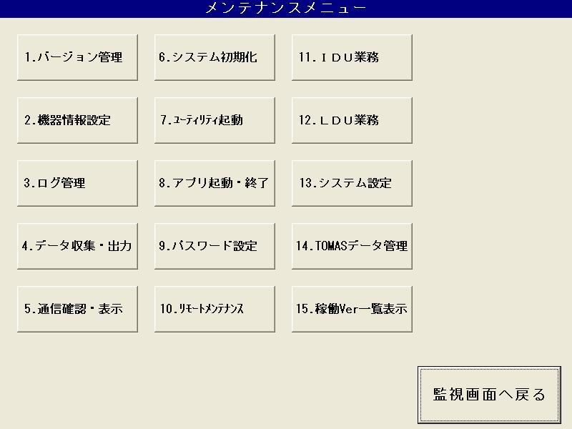
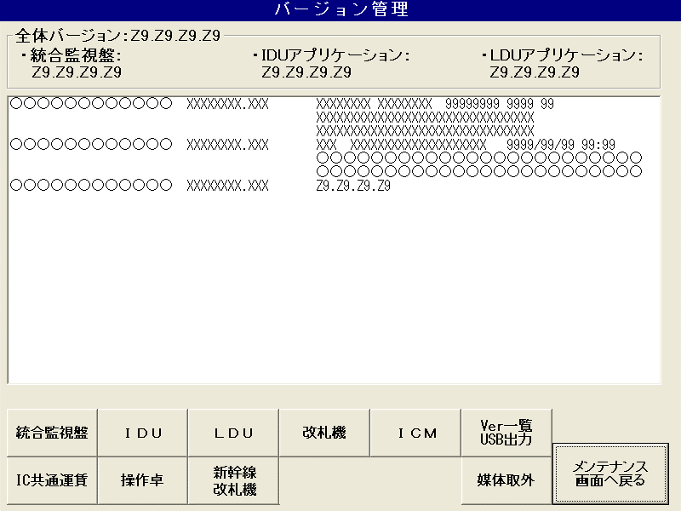
frmHoshu |  |  |  |  |  |  |  | frmVersion |  |  |  |  |  |  |  | Show version, include 4 information version: |  |  |  |  | Default |  |  | Abnormal case |  |  | Note
 |  |  |  |  |  |  |  |  |  |  |  |  |  |  |  |  | 全体バージョン - Overall version |  |  |  | Read from KansiVersion.ini file. |  |  | show default 「--,--,--,--」
 |  |  |  |  |  |  |  |  |  |  |  |  |  |  |  |  | 統合監視盤 - Integrated monitoring board |  |  |  | Read from KansiVersion.ini file. |  |  | show default 「--,--,--,--」
 |  |  |  |  |  |  |  |  |  |  |  |  |  |  |  |  | IDU アプリケーション - IDU version |  |  |  | Read from VER_ID_UNIT.csv file. |  |  | show default 「--,--,--,--」 |  |  | Have condition to SHOW or HIDE
 |  |  |  |  |  |  |  |  |  |  |  |  |  |  |  |  | LDU アプリケーション - LDU version |  |  |  | Read from VER_ID_UNIT.csv file. |  |  | show default 「--,--,--,--」

 |  |  |  |  |  |  |  |  |  |  |  |  |  |  |  |  |  |  |  |  |  |  |  | Abnormal case: when cannot get the version, version is null or empty.

 |  |  |  |  |  |  |  |  |  |  |  |  |  |  |  | Show list version: |  |  |  |  | Read from DISP_VERFILE.csv file |  |  | "------------ -------- -------- -------- ---- --"
 |  |  |  |  |  |  |  |  |  |  |  |  |  |  |  |  |  |  |  |  |  | KansiVersion.ini |  | "--------------------------------"
 |  |  |  |  |  |  |  |  |  |  |  |  |  |  |  |  |  |  |  |  |  |  |  | "--------------------------------"

1
2
3
4
5
9
 |  |  |  |  |  |  |  |  |  |  |  |  |  |  |  |  |  |  |  |  |  |  |  | Abnormal case:
 |  |  |  |  |  |  |  |  |  |  |  |  |  |  |  |  |  |  |  |  |  |  |  |  | Version file is not existed
 |  |  |  |  |  |  |  |  |  |  |  |  |  |  |  |  |  |  |  |  |  |  |  |  | Cannot read the FILELIST.TXT file

6
8
7
10

 |  |  |  |  | Click the button from 1 to 10:
 |  |  |  |  |  | (1) | frmKVer
 |  |  |  |  |  | (2) | frmIDUVer
 |  |  |  |  |  | (3) | frmLduVer
 |  |  |  |  |  | (4) | frmGateVerKanri
 |  |  |  |  |  | (5) | DssSendMail |  |  | Share memory??? |  |  | Have form, check 5.2.3.7
 |  |  |  |  |  | (6) | DssSendMail |  |  |  |  |  | Have form, check 5.2.3.10
 |  |  |  |  |  | (7) | frmSousaTakuVerKanri
 |  |  |  |  |  | (8) | frmKansenGateVerKanri
 |  |  |  |  |  | (9) | Output the version to media (USB)
 |  |  |  |  |  | (10) | Remove USB

 | frmVersion |  |  |  |  |  |  |  | frmKVer |  |  |  |  |  |  |  |  |  |  |  |  | Default |  |  | Abnormal
 |  |  |  |  |  |  |  |  |  |  |  |  |  |  |  |  | Show entire version of Integrated Monitor |  |  |  |  | Read from KansiVersion.ini file. |  |  | "--.--.--.--"
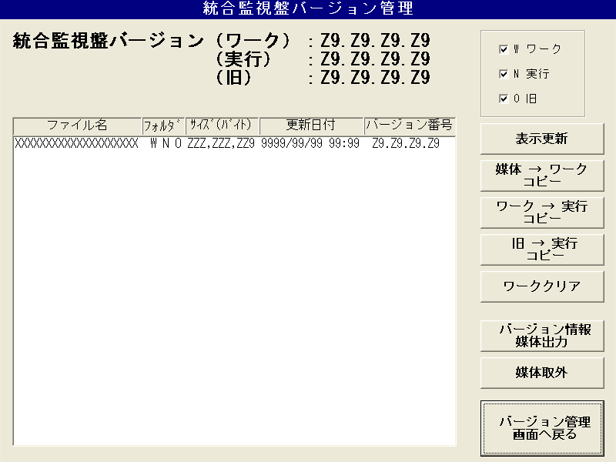

 |  |  |  |  |  |  |  |  |  |  |  |  |  |  |  |  | Folder selection section: |  |  |  |  | Check all

 |  |  |  |  |  |  |  |  |  |  |  |  |  |  |  |  | Show list version: |  |  |  |  | Read from Kansi_version.csv file.
 |  |  |  |  |  |  |  |  |  |  |  |  |  |  |  |  |  | Format:
 |  |  |  |  |  |  |  |  |  |  |  |  |  |  |  |  |  |  | ファイル名 | ﾌｫﾙﾀﾞ |  | ｻｲｽﾞ(ﾊﾞｲﾄ) | 更新日付 | バージョン番号
 |  |  |  |  |  |  |  |  |  |  |  |  |  |  |  |  |  |  | (File name) | (Folder) |  | (Size (Byte)) | Update date | Version number

 |  |  |  |  |  |  |  |  |  |  |  |  |  |  |  |  |  | List version is shown follow the checked folder.

 |  |  |  |  |  |  |  |  |  |  |  |  |  |  |  |  | Update list version: |  | If the display folder selection is not checked, the "Display folder not specified" pop-up display is displayed.
 |  |  |  |  |  |  |  |  |  |  |  |  |  |  |  |  |  |  | If have foler is checked, update list version follow the checked option.

 |  |  |  |  |  |  |  |  |  |  |  |  |  |  |  |  | Copy the installation media file to the work folder: |  |  |  |  |  |  |  | Path New |  | Path Old
 |  |  |  |  |  |  |  |  |  |  |  |  |  |  |  |  |  | If have checked file, show the message box to confirm execute copy. |  |  |  |  |  |  | D:\\NEW\\KANSI |  | D:\\OLD\\KANSI
 |  |  |  |  |  |  |  |  |  |  |  |  |  |  |  |  |  |  | Cancel -> cancel
 |  |  |  |  |  |  |  |  |  |  |  |  |  |  |  |  |  |  | OK -> Execute copy: | If Copy error, show message box and end this function.
 |  |  |  |  |  |  |  |  |  |  |  |  |  |  |  |  |  | The selection screen (see Chapter 5.3 Common Screen) is displayed. (Display file extension: EXE, BAT, VBS)

 |  |  |  |  |  |  |  |  |  |  |  |  |  |  |  |  | Copy from Work to Now folder

 |  |  |  |  |  |  |  |  |  |  |  |  |  |  |  |  | Copy from Old to Now folder

 |  |  |  |  |  |  |  |  |  |  |  |  |  |  |  |  | Delete the files in the work folder

 |  |  |  |  |  |  |  |  |  |  |  |  |  |  |  |  | Output the displayed version information to the media. (Media mean that USB)

 |  |  |  |  |  |  |  |  |  |  |  |  |  |  |  |  | Remove the media.

 |  |  |  |  |  |  |  |  |  |  |  |  |  |  |  |  | Return to the previous screen (frmVersion)

 | frmVersion |  |  |  |  |  |  |  | frmIDUVer

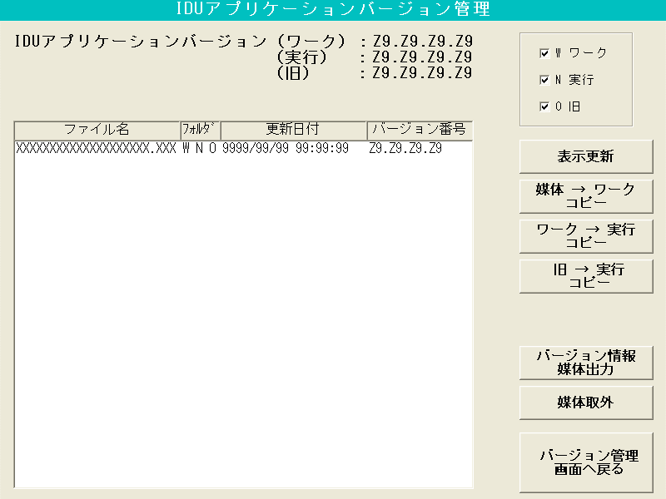

 |  |  |  |  |  |  |  |  |  |  |  |  |  |  | Behavior is same with Integrated Monitor screen
 |  |  |  |  |  |  |  |  |  |  |  |  |  |  |  | Read version from file
 |  |  |  |  |  |  |  |  |  |  |  |  |  |  |  | ID_VER_UNIT.csv

 |  |  |  |  |  |  |  |  | frmLduVer

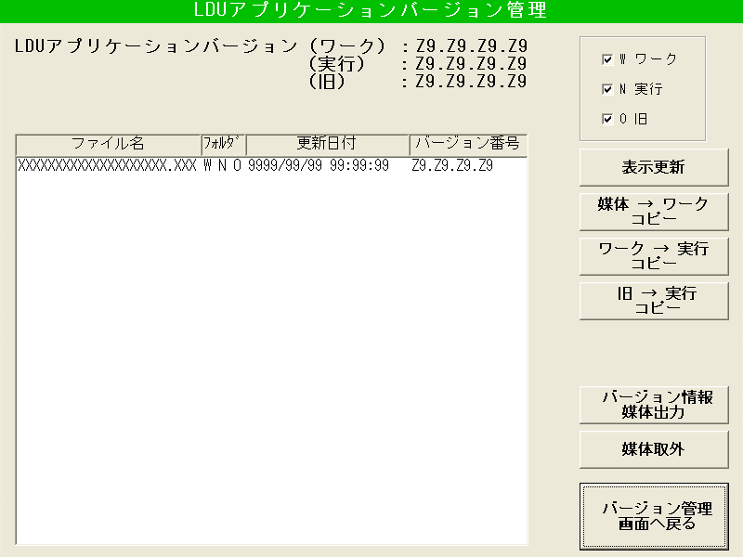

 |  |  |  |  |  |  |  |  |  |  |  |  |  |  | Behavior is same with Integrated Monitor screen
 |  |  |  |  |  |  |  |  |  |  |  |  |  |  |  | Read version from file
 |  |  |  |  |  |  |  |  |  |  |  |  |  |  |  | ID_VER_UNIT.csv

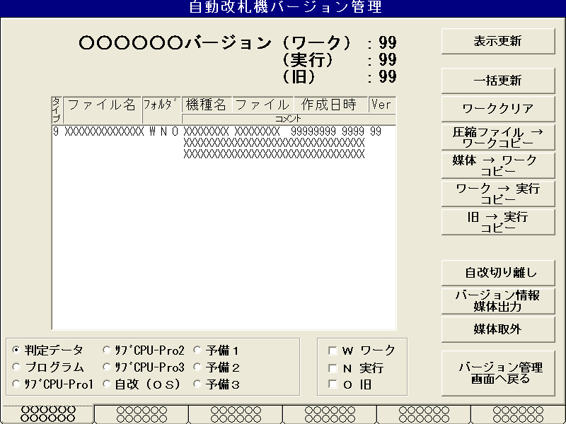
 | frmVersion |  |  |  |  |  |  |  | frmGateVerKanri
 |  |  |  |  |  |  |  |  |  |  |  |  |  |  |  |  | Show version: OOOOOO will be shown follow the selection of Option Data.
 |  |  |  |  |  |  |  |  |  |  |  |  |  |  |  |  |  |  | Option Ddata |  | Text
 |  |  |  |  |  |  |  |  |  |  |  |  |  |  |  |  |  |  | 0 |  | 判定データ
 |  |  |  |  |  |  |  |  |  |  |  |  |  |  |  |  |  |  | 1 |  | プログラム
 |  |  |  |  |  |  |  |  |  |  |  |  |  |  |  |  |  |  | 2 |  | ｻﾌﾞCPU-Pro1
 |  |  |  |  |  |  |  |  |  |  |  |  |  |  |  |  |  |  | 3 |  | ｻﾌﾞCPU-Pro2
 |  |  |  |  |  |  |  |  |  |  |  |  |  |  |  |  |  |  | 4 |  | ｻﾌﾞCPU-Pro3
 |  |  |  |  |  |  |  |  |  |  |  |  |  |  |  |  |  |  | 5 |  | 自改（ＯＳ）
 |  |  |  |  |  |  |  |  |  |  |  |  |  |  |  |  |  |  | 6 |  | 予備１
 |  |  |  |  |  |  |  |  |  |  |  |  |  |  |  |  |  |  | 7 |  | 予備２
 |  |  |  |  |  |  |  |  |  |  |  |  |  |  |  |  |  |  | 8 |  | 予備３
 |  |  |  |  |  |  |  |  |  |  |  |  |  |  |  |  |  | If version is not existed, show default value "--"
Option Data

 |  |  |  |  |  |  |  |  |  |  |  |  |  |  |  |  | Show list version
 |  |  |  |  |  |  |  |  |  |  |  |  |  |  |  |  |  | List version is shown follow the checked folder.

 |  |  |  |  |  |  |  |  |  |  |  |  |  |  |  |  | Folder selection section

 |  |  |  |  |  |  |  | Corner selection section:
 |  |  |  |  |  |  |  |  | Assumed that the leftmost tab is selected when the screen is displayed.
 |  |  |  |  |  |  |  |  | When a corner is selected, the business display section of the selected corner is displayed.
 |  |  |  |  |  |  |  |  | The number of tabs (= number of corners) is variable from 1 to 6.
 |  |  | Delete Option Data??? |  |  |  |  |  | Corner name display example: |  |  | 「東芝 一般駅」 (first line)
 |  |  |  |  |  |  |  |  |  |  |  | 「 東 芝 」 (second line)
 |  |  |  |  |  |  |  |  |  |  |  | 「 乗 換 口 」

 |  |  |  | Data type selection section:
 |  |  |  |  | Have 9 radiobuttons to select.
 |  |  |  |  | Init value: Select the top left option.
 |  |  |  |  | When a type is selected,the information name is displayed in Version information display unit OOOOOO.

 |  |  |  |  |  |  |  |  |  |  |  |  |  |  |  |  | Update list version: |  | If the display folder selection is not checked, the "Display folder not specified" pop-up display is displayed.
 |  |  |  |  |  |  |  |  |  |  |  |  |  |  |  |  |  |  | If have foler is checked, update list version follow the checked option.

11
 |  |  |  |  |  |  |  |  |  |  |  |  |  |  |  |  | Bulk update: Show screen frmGateVerUpdate

 |  |  |  |  |  |  |  |  |  |  |  |  |  |  |  |  | Delete the files in the work folder

21
 |  |  |  |  |  |  |  |  |  |  |  |  |  |  |  |  | Self-rnewal separation: Show screen frmConectSts

 |  |  |  |  |  |  |  |  |  |  |  |  |  |  |  |  | Output the displayed version information to the media. (Media mean that USB)

 |  |  |  |  |  |  |  |  |  |  |  |  |  |  |  |  | Remove the media.

11
 |  |  |  |  |  |  |  |  |  |  |  |  |  |  |  |  | frmGateVerUpdate

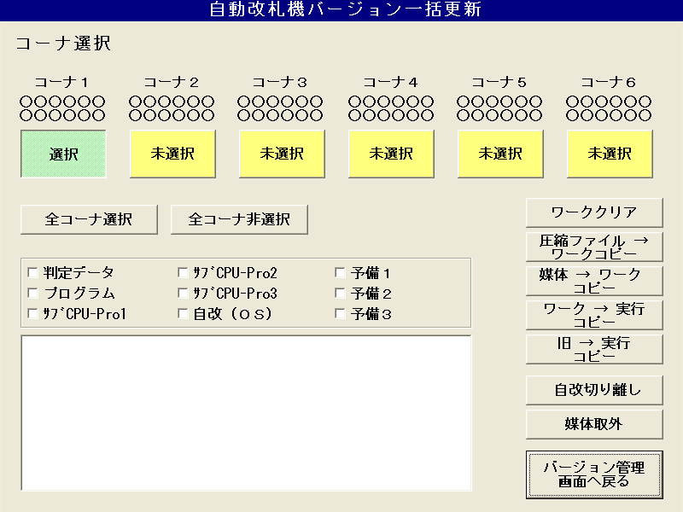
 |  |  |  |  |  |  |  |  |  |  |  |  |  |  |  |  |  |  |  |  |  |  |  | Corner selection: Maximum 6 corners, if have corner, it will visible, else it will be hidden.
 |  |  |  |  |  |  |  |  |  |  |  |  |  |  |  |  |  |  |  |  |  |  |  |  | If select, it show as first button in image
 |  |  |  |  |  |  |  |  |  |  |  |  |  |  |  |  |  |  |  |  |  |  |  |  | If unselect, it show as 2nd -> 6th button in image
 |  |  |  |  |  |  |  |  |  |  |  |  |  |  |  |  |  |  |  |  |  |  |  |  | OOOOOO : show corner name

 |  |  |  |  |  |  |  |  |  |  |  |  |  |  |  |  |  |  |  |  |  |  |  | Deletes all files in the "Work" folder of the selected corner / type.
 |  |  |  |  |  |  |  |  |  |  |  |  |  |  |  |  |  |  |  |  |  |  |  |  | Update processing result to list result

 |  |  |  |  |  |  |  |  |  |  | Select all/ Select none |  |  |  |  |  |  |  |  |  |  |  |  | Copy the installation media file to the work folder.
 |  |  |  |  |  |  |  |  |  |  |  | Select all: all corner is selected |  |  |  |  |  |  |  |  |  |  |  |  | Update processing result to list result
 |  |  |  |  |  |  |  |  |  |  |  | Select none: all corner is unselected
 |  |  |  |  |  |  |  |  |  |  |  |  |  |  |  |  |  |  |  |  |  |  |  | Other button are same with frmGateVerKanri and have update processing result to list result.

媒体→ワーク一括コピー
 |  |  |  |  |  |  |  |  |  |  |  |  |  |  |  |  |  |  |  |  |  |  |  |  | Add new button function: 媒体→ワーク一括コピー
 |  |  |  |  |  |  |  |  |  |  | Data type selection section: |  |  |  |  |  |  |  |  |  |  |  |  |  |  | TBD detail function
 |  |  |  |  |  |  |  |  |  |  |  | Have 9 check boxs to select.
 |  |  |  |  |  |  |  |  |  |  |  | Init value: All check box is checked.

 |  |  |  |  |  |  |  |  |  |  |  |  | The processing result (corner, data type, processing result) of the version update processing is displayed.
 |  |  |  |  |  |  |  |  |  |  |  |  |  | Format: "コーナ" + Corner number + ":" + result ("正常終了" or "異常終了")
 |  |  |  |  |  |  |  |  |  |  |  |  | The initial value is blank.
 |  |  |  |  |  |  |  |  |  |  |  |  | If more than the number of lines that can be displayed on one screen is set, a scroll bar is displayed.
 |  |  |  |  |  |  |  |  |  |  |  |  | The list box can display up to 32,767 lines.

21
 |  |  |  |  |  |  |  |  |  |  |  |  |  |  |  |  | frmConectSts
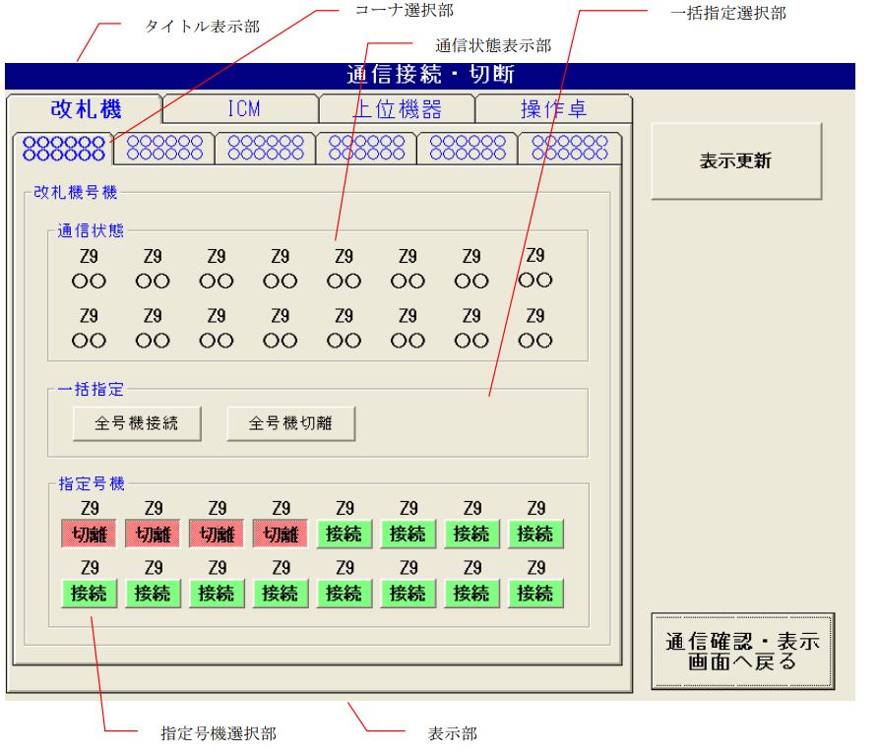
 |  |  |  |  |  |  |  |  |  |  |  |  |  |  |  |  |  |  |  |  |  |  |  | Same 5.2.7. Communication

 | frmVersion |  |  |  |  |  |  |  | frmSousaTakuVerKanri

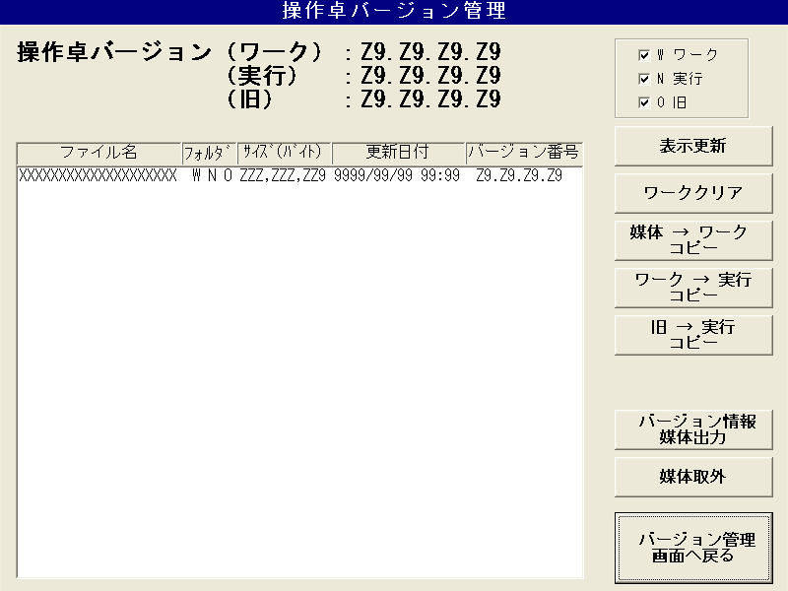

 |  |  |  |  |  |  |  |  |  |  |  |  |  |  | Behavior is same with Integrated Monitor screen

 |  | Not applicable for new development.
 |  | Make this button impossible to press until it is compatible with the Shikansen |  |  |  |  |  |  | frmKansenGateVerKanri

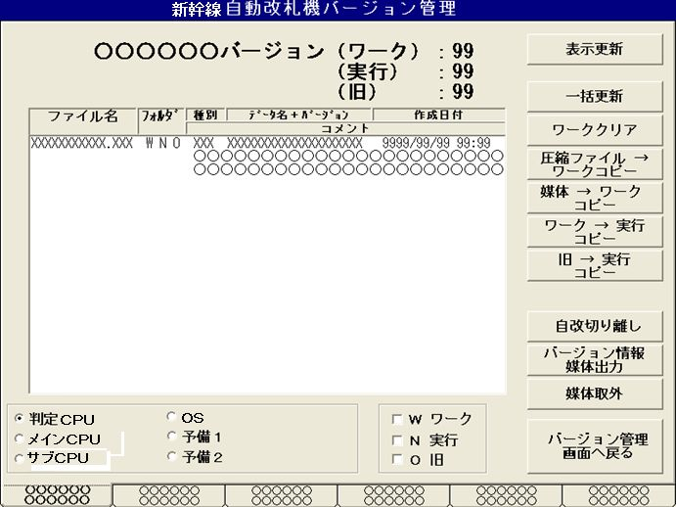

 |  |  |  |  |  |  |  |  |  |  |  |  |  |  | Behavior is same with other screen

 | frmVersion

 |  |  |  |  |  | Output the displayed version information to the USB (copy file)
 |  |  |  |  |  |  | From: | "D:\\KANSI\\HOSHU\\HOSHU_DATA\\All_VERSION.TXT"
 |  |  |  |  |  |  | To: | "H:\\All_VERSION.TXT"

 |  |  |  |  |  | Remove the media (USB).

2.機器情報設定
 |  |  |  |  |  | KikiJyouhou Screen

 | 1. Main Menu

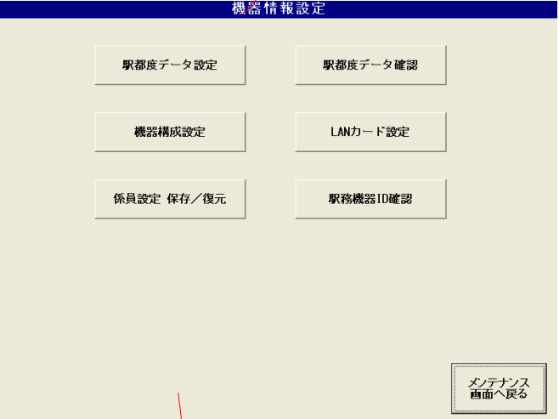
 |  |  |  |  |  |  |  |  |  |  |  |  |  |  |  | Đi tới màn "Xác nhận data ga (báo cáo ga)"
 |  | Đi tới màn "Setting data ga"

 |  | Đi tới màn "Thiết lập cấu tạo máy" |  |  |  |  |  |  |  |  |  |  |  |  |  | Đi tới màn "Thiết lập Lan Card"

 |  | Đi tới màn Phục hồi/Save thiết lập quản lý |  |  |  |  |  |  |  |  |  |  |  |  |  | Đi tới màn "Xác nhận ID máy ở ga"
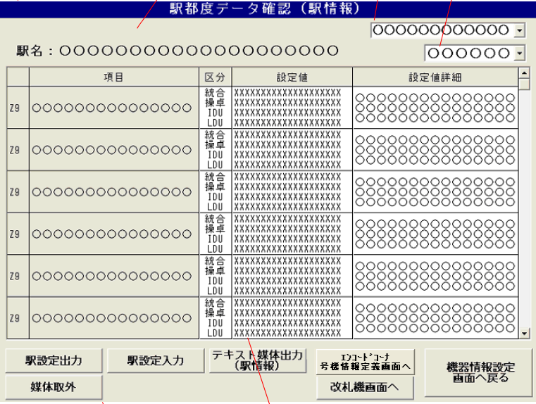

 |  |  |  |  |  |  |  |  |  |  |  |  |  |  |  | Quay về Menu chính

 | 2. Setting data ga

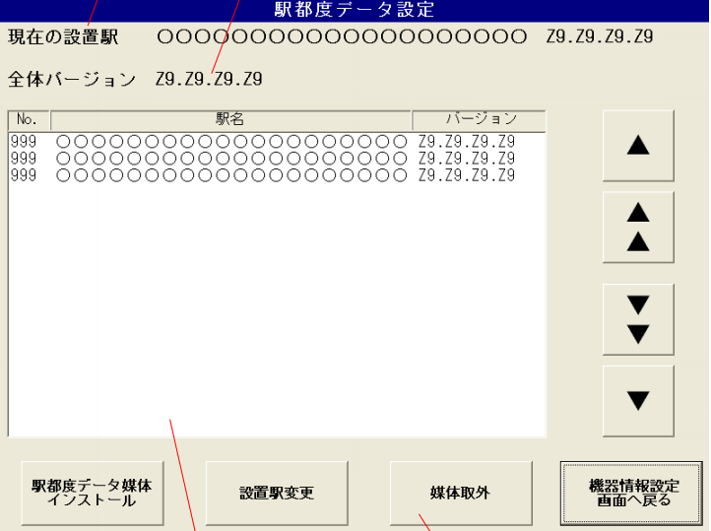

 |  |  |  |  |  |  |  |  |  |  |  |  |  |  | . Load tên nhà ga, version từ file ini
 |  |  |  |  |  |  |  |  |  |  |  |  |  |  | . TH không load được thì để blank

 |  |  |  |  |  |  |  |  |  |  |  |  |  |  | Lên 1 dòng

 |  |  |  |  |  |  |  |  |  |  |  |  |  |  | Lên 1 page (18 dòng)

 | 1

 | 2 |  |  |  |  |  |  |  |  |  |  |  |  |  | Quay về menu KikiJyouhou

 |  |  |  |  | 3 |  |  |  | 4
 |  |  |  |  |  |  |  |  |  |  |  |  |  |  |  |  | a
 | 1. Bảng chọn ga thiết lập |  |  |  |  | 2. Nút install data từ file ngoài |  |  |  |  |  |  |  | 3. Nút update ga thiết lập
 | . Hiển thị STT, tên ga, version (có thể click chọn) |  |  |  |  | . Các bước: |  |  |  |  |  |  |  | . Data của ga đang được chọn sẽ update vào file INI và file báo cáo màn hình
 | . 1 màn hiển thị 18 dòng, vượt quá thì scroll |  |  |  |  | - Chọn file từ máy (.CSV) |  |  |  |  |  |  |  | . Update tên computer???
 | . Tối đa 999 dòng |  |  |  |  | - Popup confirm |  |  |  |  |  |  |  | . Nếu update tên computer có vấn đề phát sinh -> popup 異常
 | . Không lấy được data -> để bảng blank |  |  |  |  | - Xác nhận -> Popup "Đang thực thi..." và copy vào folder Work |  |  |  |  |  |  |  | . Nếu data ga được chọn giống trong file INI và file báo cáo -> popup kết quả "正常終了"
 |  |  |  |  |  | - Hiển thị Popup Kết quả |  |  |  |  |  |  |  | . Nếu update file INI và file báo cáo màn gặp lỗi bất thường -> popup 異常
 |  |  |  |  |  | . TH file được install là file "read only" -> Xóa file này |  |  |  |  |  |  |  | . Sau khi update -> kiểm tra file eki type xem có type tương ứng không
 |  |  |  |  |  |  |  |  |  |  |  |  |  | . Nếu đã tồn tại eki type rồi -> popup kết quả "正常終了"
 |  |  |  |  |  |  |  |  |  |  |  |  |  | . Nếu chưa thì popup "該当駅タイプ都度データなし終了"
 |  |  |  |  |  |  |  |  |  |  |  |  |  | . Nếu có lỗi xảy ra thì thông báo -> popup 異常

 | 4. Nút reject USB
 | . Bấm -> Hiển thị confirm dialog
 | . OK -> Popup Đang xử lý... -> Popup kết quả

 |  |  |  |  |  |  |  |  |  |  |  | Chọn hạng mục (項目): Gồm 駅情報 / 監視 / ネットワーク / 画面
 | 3.1. Màn xác nhận data ga (báo cáo ga) |  |  |  |  |  |  |  |  | Chọn Corner

. Tên ga lấy từ file INI
. Tối đa 20 kí tự
. Ko lấy được -> để blank

 | 2 |  |  |  |  |  |  |  |  |  |  |  |  |  |  | Quay về menu KikiJyouhou

 |  | Reject USB (tương tự trên) |  |  | 3 | 4 | 1 |  |  | Đến màn xác nhận data ga (báo cáo Endcode corner)

 |  |  |  |  |  |  |  |  | Đến màn xác nhận data ga (báo cáo ticket gate)

 |  | 1. Bảng: |  |  |  |  |  | 2. Nút xuất data ra file
 |  | . Gồm: |  |  |  |  |  | . Các bước:
 |  | - STT: 1-99 |  |  |  |  |  | - Popup Confirm
 |  | - Hạng mục: Chọn từ select box bên trên, ko nhập tay được |  |  |  |  |  | - Check xem người dùng đã đặt tên file đúng chưa và đã chọn folder chưa
 |  | - Phân loại (区分): Cố định 4 mục như trên hình |  |  |  |  |  | - Ok thì popup kết quả "正常終了"
 |  | - Giá trị thiết lập (設定値): 1 hạng mục có thể có nhiều giá trị thiết lập |  |  |  |  |  | . Format đặt tên file : (tênga)_EKI_SETTI.CSV
 |  | - Chi tiết
 |  | . Bảng có scrollbar

 |  | 3. Nút nhập file từ ngoài |  |  |  |  |  | 4. Nút xuất báo cáo ra text
 |  | . Các bước: |  |  |  |  |  | . Các bước:
 |  | - Check xem đã cắm USB chưa, nếu rồi default folder là :H, chưa thì :C |  |  |  |  |  | - Popup chọn folder
 |  | - Chọn file có đuôi .CSV |  |  |  |  |  | - Check nếu chọn folder rồi và đặt tên đúng format -> show popup đợi
 |  | - Hiển thị kết quả (正常 / 異常) |  |  |  |  |  | - Show popup kết quả (正常 / 異常)
 |  | . Sau khi install -> Reboot lại Kanshiban |  |  |  |  |  | . Format đặt tên file: (tên ga)_(tên corner)_EKI_DATA_INFO_EKI.CSV

 | 3.2. Màn xác nhận data ga (báo cáo ga)

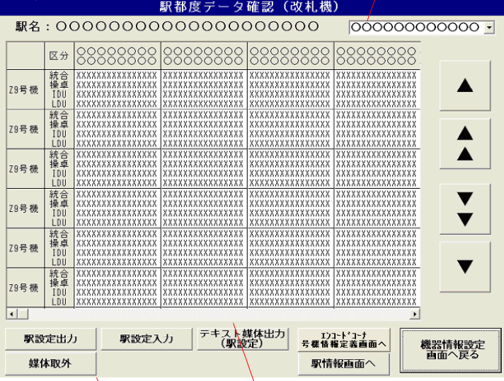
 |  |  |  |  |  |  |  |  |  |  |  |  | Chọn corner

 |  |  |  |  |  |  |  |  |  |  |  |  | (Tương tự màn trước)

 | 3.3 Màn xác nhận data ga (Endcode corner (SubGate))

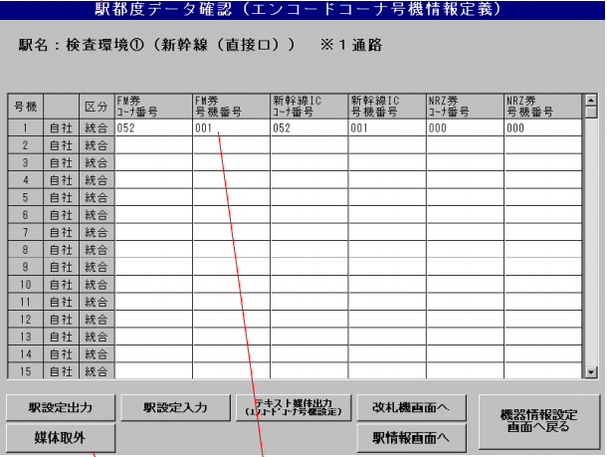

 |  |  |  |  |  |  |  |  |  |  | (Tương tự màn trước)

 | 4.1. Màn Thiết lập cấu tạo máy (Báo cáo ga)

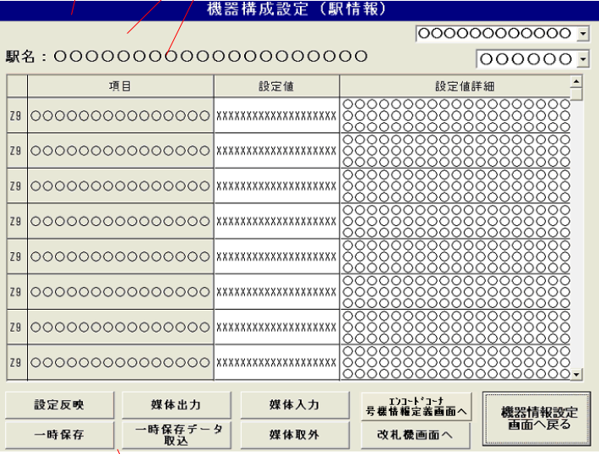
 |  |  |  |  |  |  |  |  |  |  |  |  | Chọn corner

 |  |  |  |  |  |  |  |  |  |  |  |  | Chọn hạng mục (Kanshi / Network)

Bảng:
. Giá trị thiết lập có thể nhập = tay (ko có dấu cách)

1
 |  |  |  |  |  |  |  |  |  |  |  |  | Quay về menu KikiJyouhou
2

 |  |  | 3 |  |  |  | Đến màn "Thiết lập cấu taọ máy (EncodeCorner)" |  | Đến màn "Thiết lập cấu taọ máy (TicketGate)"
 |  |  |  | 4 | 5
 |  |  |  |  |  | 6

 | 1. Nút InstallKikiData |  |  | 2. Nút Save data tạm thời |  |  |  |  |  |  | 3. Nút xuất data
 | . Các bước: |  |  | . Các bước: |  |  |  |  |  |  | . Tương tự những màn trên
 | - Confirm popup |  |  | - Confirm popup |  |  |  |  |  |  | . Format filename: (tênga)_KIKI_DATA.CSV
 | - Install KikiData vào file EKI_SETTI_FILE |  |  | - Tìm file KIKI_DATA_S_FILE
 | - Thay đổi network |  |  | - Nếu không có -> sử dụng file chưa được sử dụng?
 | - Show popup kết quả (正常 / 異常) |  |  | - Có rồi thì tạo 1 temp file để lưu data từ file KIKI_DATA_S_FILE
 |  |  |  | - Show popup kết quả (正常 / 異常)

 | 4. Nút import data đã save |  |  | 5. Nút import data |  |  |  |  |  |  | 6. Nút reject USB
 | . Tìm và đọc file đã save rồi sau đó reload |  |  | . Tương tự những màn trên |  |  |  |  |  |  | . Tương tự những màn trên
 | lại bảng
 | . Nếu ko tìm thấy hoặc xảy ra lỗi ->
 | popup 異常

 | 4.2. Màn Thiết lập cấu tạo máy (Báo cáo Ticket Gate)

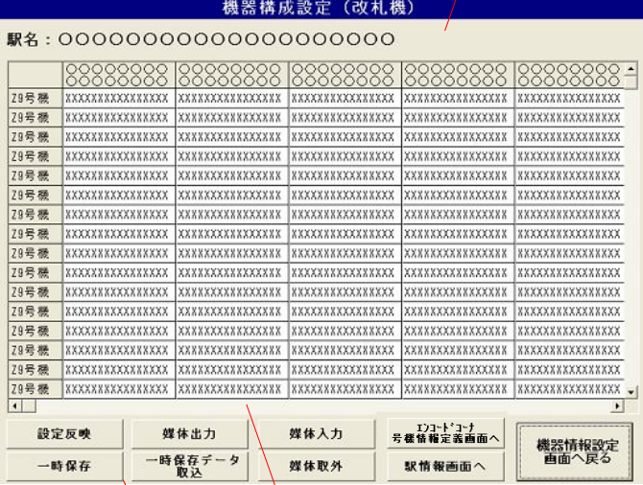

 |  |  |  |  |  |  |  |  |  |  |  | Tương tự màn trên

 | 4.3. Màn Thiết lập cấu tạo máy (Báo cáo EndcornerSubGate)

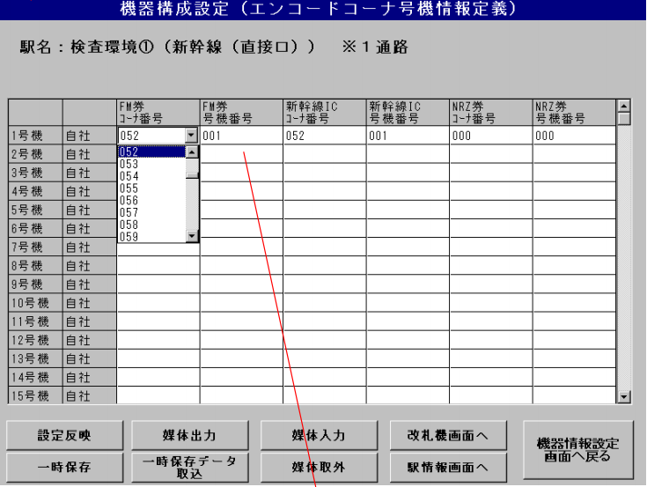

 |  |  |  |  |  |  |  |  |  |  |  |  | Chọn được từ 1-255

 |  |  |  |  |  |  |  |  |  |  |  |  | Tương tự màn trước

 | 5. Màn thiết lập LAN Card

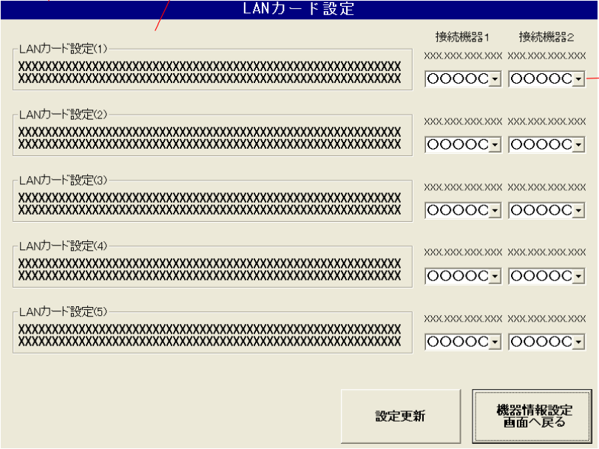

 |  |  |  |  |  |  |  |  |  |  |  |  |  |  | Tối đa 10
Tối đa 5

 |  |  |  |  |  |  |  |  |  |  |  |  |  |  | Load form:
 |  |  |  |  |  |  |  |  |  |  |  |  |  |  | . Đầu tiên lấy Lan 上位情報 từ file HOSHU.INI
 |  |  |  |  |  |  |  |  |  |  |  |  |  |  | . Tiếp đến lấy Lan 情報 từ file LanCardInfo.INI
 |  |  |  |  |  |  |  |  |  |  |  |  |  |  | . Nếu lấy được data thì lấy file LanCardSettei.csv (ko có file csv này thì tạo mới)
 |  |  |  |  |  |  |  |  |  |  |  |  |  |  | . Đọc file csv lấy các data sau: LanCardName, AdapterName, IPAdd1, IPAdd2, iCont???) để hiênr thị lên màn hình

 |  |  |  |  |  |  |  |  |  |  |  |  |  |  | 1. Update thiết lập
 |  |  |  |  |  |  |  |  |  |  |  |  |  |  | . Bấm update -> popup Confirm
 |  |  |  |  |  |  |  |  |  |  |  |  |  |  | . Yes -> Check LanCard nào mà cả 2 combo box đang để mặc định chưa chọn -> popup LANカード設定1 + 2(ví dụ)に接続機器が設定されていません
 |  |  |  |  |  |  |  |  |  |  |  |  |  |  | . Nếu mỗi LanCard đã chọn ít nhất 1 cái rồi thì check tiếp xem có 2 cái nào bị chọn trùng nhau không -> popup 接続機器に同一の機器が設定されています
 |  |  |  |  |  |  |  |  |  |  |  |  |  |  | . Nếu tất cả ĐK trên thỏa mãn -> Tiến hành sửa đổi LANCard, có vấn đề phát sinh -> popup kết quả 異常
 |  |  |  |  |  |  |  |  |  |  |  |  |  |  | . Nếu k có vấn đề thì viết thiết lập mới vào file LanCardSettei.csv
 |  |  |  |  |  |  |  |  |  |  |  |  |  |  | . Hiển thị kết quả 正常

 |  |  |  |  |  |  |  | 1

 | 6. Thiết lập Quản Lý ( Save / Restore)

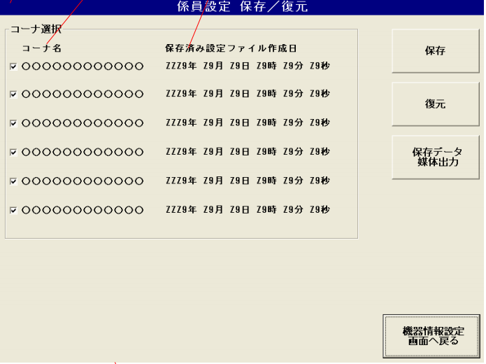

 |  |  |  |  |  |  |  |  |  |  |  |  | Form Init:
 |  |  |  |  |  |  |  |  |  |  |  |  | . Lấy GateInfo từ CmmSystem.dll (không có mở file Gate.INI)
 |  |  |  |  |  |  |  |  |  |  |  |  | . Lấy CornerName từ Station.INI
 |  |  |  |  |  |  |  |  |  |  |  |  | . Lấy CornerName từ Station.INI
 |  |  |  |  |  |  |  |  |  |  |  |  | . Lấy

5. 通信確認・表示
Layer 1 |  | Layer 2

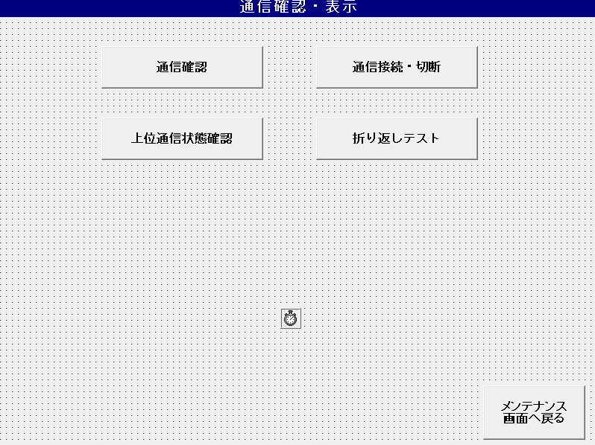
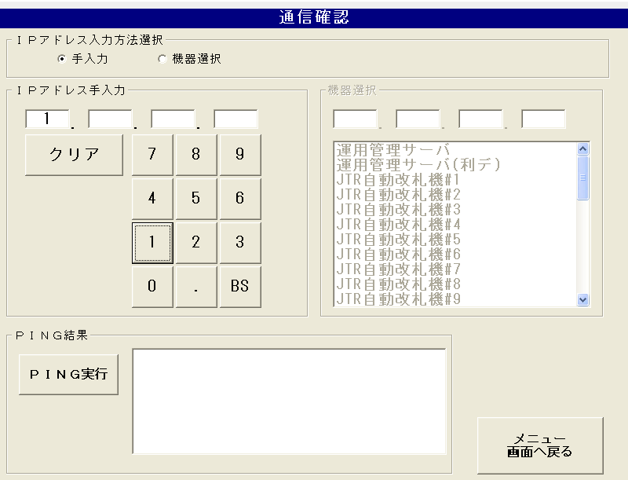

2
1

3

 |  | Functions list:
 | Refer section 5.2.7. Communication in EW6000JR-SA0010-037.pdf | 1. Check IP Address manually
 | Function list: | 2. Check IP Address input section
 | 1. Communication confirmation (Ping) | 3. Display ping result
 | 2. Communication connection / disconnection
 | 3. Check the upper communication status | 1. Check IP Address manually:
 |  | 1.1. Function description:
 |  | Input IP Address manually and check ping.

2
 |  | 2. Check IP Address input section:
 |  | 2.1. Function description:
 |  | List box can display up to 32.767 lines
 |  | IP Address of selected device in devices selection list is displayed

 |  | The external devices name can be set in the config setting file
 |  | '// Function name: OverKikiPing
 |  | // Function name: Communication confirmation screen (when loading)
 |  | '// Function overview: Acquires and displays external device information.
 |  | Get the upper communication area ID from OUTKIKI_LIST.ini.
 |  | 2.2 File setting format
 |  | :①機器名称 |  |  |  |  | [KIKI_LIST]
 |  | :②機器専用INIファイルパス |  |  |  |  | KIKI_NAME01=運用管理サーバ
 |  | :③上位機器通信状態エリアID |  |  |  |  | KIKI_PATH01=INI\\UNKAN\\unkan.ini
 |  | :④通信設定要求CMDに設定する外部機器要求種別番号 |  |  |  |  | KIKI_AREA_NAME01=06
 |  | :⑤機器専用INIファイル：セクション名 |  |  |  |  | PROCESS01=07
 |  | :⑥機器専用INIファイル：キー名 |  |  |  |  | SECTION_NAME01=UNKAN
 |  | :⑦機器種別(１：監視盤。２：IDU。３：LDU) |  |  |  |  | KEY_NAME01=ip_adrress
 |  | :⑧監視設定ファイルエリアID |  |  |  |  | KIKI_TYPE01=01
 |  | :⑨対象号機設定 |  |  |  |  | KANSI_AREA_ID01=69
 |  |  |  |  |  |  | KIKI_TARGET01=0

 |  | Unkan.ini
 |  | 運用管理サーバ接続情報 |  |  |  |  |  | IP address on the network (format including period)
 |  | ネットワーク上のＩＰアドレス（ピリオドを含む形式） |  |  |  |  |  | ip_adrress = 10.202.35.21
 |  | ip_adrress=10.202.35.21 |  |  |  |  |  | port number
 |  | ポート番号 |  |  |  |  |  | port_no = 40001
 |  | port_no=40001 |  |  |  |  |  | Port number (for data used)
 |  | ポート番号（利用ﾃﾞｰﾀ用） |  |  |  |  |  | port2_no = 40011
 |  | port2_no=40011 |  |  |  |  |  | Username (FTP)
 |  | ユーザー名（ＦＴＰ） |  |  |  |  |  | user = JRUSER
 |  | user=JRUSER |  |  |  |  |  | Password (FTP)
 |  | パスワード（ＦＴＰ） |  |  |  |  |  | password = JRUSER
 |  | password=JRUSER |  |  |  |  |  | FTP port number (FTP command connection)
 |  | ＦＴＰポート番号（ＦＴＰコマンドコネクション） |  |  |  |  |  | ftp_port_no = 40501
 |  | ftp_port_no=40501 |  |  |  |  |  | FTP port number (FTP port number for data used)
 |  | ＦＴＰポート番号（利用ﾃﾞｰﾀ用FTPﾎﾟｰﾄ番号） |  |  |  |  |  | ftp2_port_no = 40502
 |  | ftp2_port_no=40502 |  |  |  |  |  | FTP connection type (0: Port mode, 1: Passiv mode)
 |  | ＦＴＰ接続タイプ（0：Portモード、1：Passivモード） |  |  |  |  |  | ftp_type = 1
 |  | ftp_type=1
 |  | 2.3 Function call
 |  | Form_Load:
 |  | '外部機器情報(OUTKIKI_LIST.ini)取得表示 |  |  |  |  |  | External device information (OUTKIKI_LIST.ini) acquisition display
 |  | OverKikiPing |  |  |  |  |  | OverKikiPing
 |  | '自動改札機(Gate.ini)情報より自改情報取得表示 |  |  |  |  |  | 'Self-improvement information acquisition display from automatic ticket gate (Gate.ini) information
 |  | GatePing |  |  |  |  |  | GatePing
 |  | '自動改札機(ICM.ini)情報より判定ICM情報取得得表示 |  |  |  |  |  | 'Judgment from automatic ticket gate (ICM.ini) information ICM information acquisition acquisition display
 |  | ICMPing |  |  |  |  |  | ICMPing
 |  | 2.4. Abnormal cases
 |  | Read file exception (File not found, profile key not found…)
 |  | IP address reading error

 |  | 3. Display ping result
 |  | 3.1. Function description:
 |  | The PING execution button and PING result text box are fixedly displayed.
 |  | The list box can display up to 32,767 lines. Can be scroll
 |  | Ping button pressed -> PING execute

3
 |  | Display example of result display:
 |  | Pinging ZZ9. ZZ9. ZZ9. ZZ9 with 32 bytes of data:
 |  | Reply from ZZ9. ZZ9. ZZ9. ZZ9: bytes=32 time<1ms TTL=128
 |  | Reply from ZZ9. ZZ9. ZZ9. ZZ9: bytes=32 time<1ms TTL=128
 |  | Reply from ZZ9. ZZ9. ZZ9. ZZ9: bytes=32 time<1ms TTL=128 |  |  |  |  |  |  | Ping status code:
 |  | Reply from ZZ9. ZZ9. ZZ9. ZZ9: bytes=32 time<1ms TTL=128 |  |  |  |  |  |  | Refer section 4.35.3.2 in EW6000JR-SM5008-21.pdf

 |  | Tab 1, 2:

1

2

3

 |  | コーナ選択部 | Corner selection section |  |  |  |  | Tab 1: Ticket machine
 |  | 一括指定選択部 | Batch designation selection section |  |  |  |  | Tab 2: ICM machine
 |  | 通信状態表示部 | Communication status display
 |  | 指定号機選択部 | Designated machine selection section

 |  | ・ Corner name display example: |  |  |  | コーナ選択部
 |  | North exit (1 line display)
 |  | South exit (2 lines display)
 |  | Transfer gate
 |  | ・ ・ The corner name of the corner that has not been installed will be hidden. ..
 |  | Tabs in corners that have not been installed cannot be selected.

 |  | Function list
 |  | 1. Communication status display
 |  | 2. Batch designation selection section
 |  | 3. Designated machine display
 |  | 4. Indicates update deduction

 |  | 1. Communication status display |  |  |  | 一括指定選択部
 |  | 1.1. Function description:
 |  | -Communication status displays "normal", "abnormal", and "disconnected".
 |  | * Units that have not been installed will be displayed blank.
 |  | Ticket gate communication status |  | Communication settings |  | Display wording |  | Letter color
1
 |  | Communication is normal |  | * |  | Normal |  | black
 |  | Communication error |  | Connection |  | error |  | red
 |  |  |  | Separation |  | Separation |  | Red

 |  | If acquisition of the Communication status fails, a blank display is displayed.
 |  | If the integrated monitoring panel is not started, "Abnormal" is displayed.

 |  | 2. Batch designation selection section |  |  |  | 通信状態表示部
 |  | 2.1. Function description:
 |  | All units connected | 全号機接続
 |  | If the integrated monitoring panel / console is a client, start connecting.
 |  | If the integrated monitoring panel / console is a server, open the port.

 |  | Separation of all units | 全号機切離
 |  | If the integrated monitoring panel / console is a client, it will not be connected.
 |  | If the integrated monitoring panel / console is a server, close the port.
 |  | 2.2. Abnormal case:
2
 |  | Ticket machine:
 |  | . PROC_KANRI.exe is not started (to show progressbar)
 |  | . DSSSendMail send fail (connect cmd)
 |  | . Cancel button pressed
 |  | > cmdInOutJikai_Click > Error_Click()

 |  | ICM machine:
 |  | . PROC_KANRI.exe and PROCESS_IDU_PC are not started
 |  | . DSSSendMail send fail
 |  | . Cancel button pressed
 |  | > cmdInOutICM_Click > Error_Click()

 |  | 3. Designated machine display |  |  |  | 指定号機選択部
 |  | 3.1. Function description:
 |  | Unit button pressed state |  | Display wording |  | Text color
 |  | ON |  | decoupling |  | red
 |  | OFF |  | connection |  | green
 |  | On/OFF for each integrated monitoring panel / console
3
 |  | 3.2. Abnormal case:
 |  | Ticket machine
 |  | . PROC_KANRI.exe is not started
 |  | . DSSSendMail send fail
 |  | . Cancel button pressed
 |  | > chkJikai_Click > Error_Click()

 |  | ICM machine
 |  | . PROC_KANRI.exe and PROCESS_IDU_PC are not started
 |  | . DSSSendMail send fail
 |  | . Cancel button pressed
 |  | > chkICM_Click > Error_Click()

 |  | 4. Indicates update deduction |  |  |  | 表示更新釦
 |  | 4.1. Function description:
 |  | Acquires the communication status of the external device and redraws the communication status display.

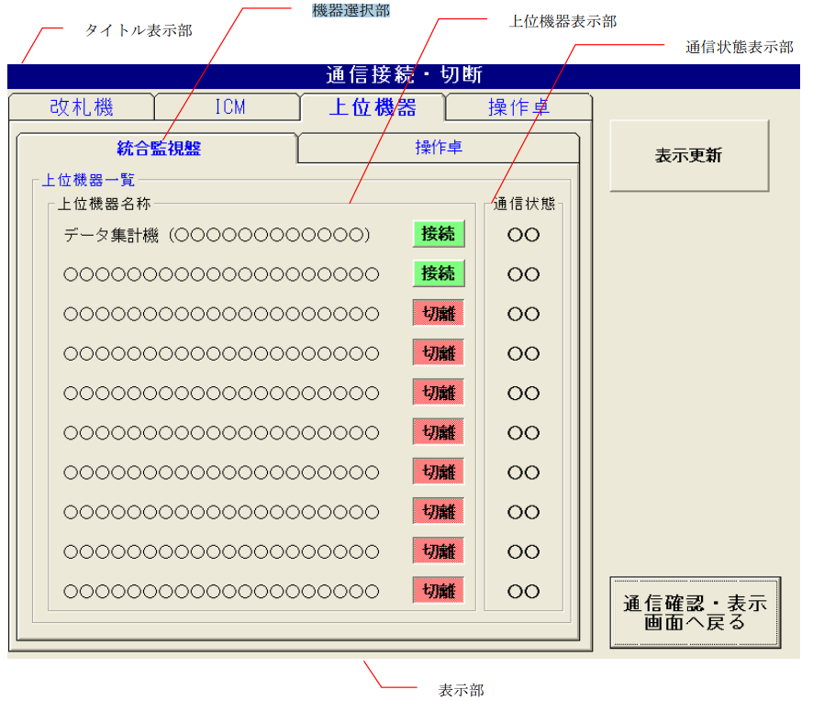
 |  | Tab 3:

 |  | When selecting a higher-level device (上位機器選択時)
 |  | Device selection section |  |  | 機器選択部
 |  | Upper machine display department |  |  | 上位機器表示部
 |  | Communication status display |  |  | 通信状態表示部

 |  | Function list:
 |  | 1. Set connection on/off for Integrated monitoring panel, console
 |  | 1.1. Function description:
 |  | The name of the host device can be set in the config settings.
 |  | ・ The maximum number of registered high-end devices is 10. (19?)

 |  | Connection source device |  | Upper device name |  | Corner unit connection (* 1)
 |  | Integrated monitoring panel |  | Data aggregation machine |  | Yes
 |  |  |  | TOMAS station server |  | None
 |  |  |  | ID management station server |  | None
 |  | Control console |  | Remote server |  | Yes

 |  | Abnormal case - Ticket machine
 |  | . PROC_KANRI.exe or PROCESS_IDU_PC are not started
 |  | > chkKIKI_Click > Error_Click()

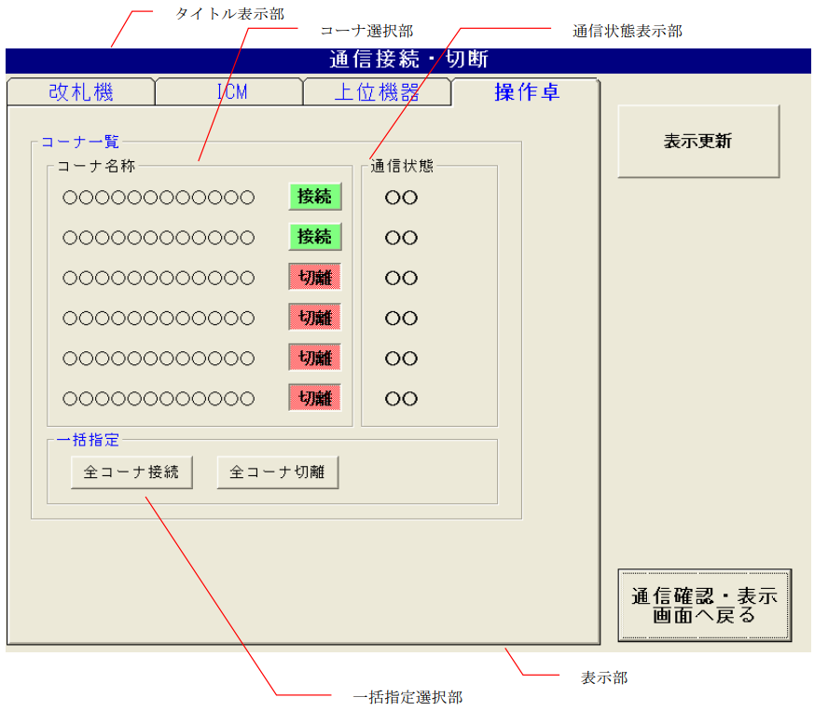
 |  | Tab 4:

 |  | Function list:
 |  | 1. Set connection on/off for each coner in console
 |  | 2. Batch designation selection section

 |  | 1. Set connection on/off for each coner in console
 |  | 1.1. Abnormal case:
 |  | . PROC_KANRI.exe is not started
 |  | . DSSSendMail send fail
 |  | . Cancel button pressed
 |  | > chkTaku_Click > Error_Click()

 |  | 2. Batch designation selection section
 |  | 2.1. Function description:
 |  | Set On/Off connection for all Console's Corner
 |  | 2.2. Abnormal case:
 |  | . PROC_KANRI.exe is not started
 |  | . DSSSendMail send fail
 |  | . Cancel button pressed
 |  | > cmdInOutJikai_Click > Error_Click()

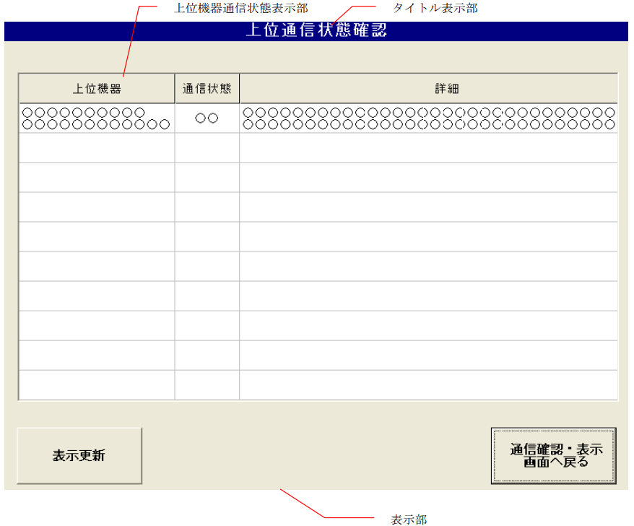

 |  | Upper communication status confirmation screen |  |  | 上位通信状態確認画面
 |  | High-level device communication status display |  |  |  |  |  | 上位機器通信状態表示部

 |  | The name of the upper device is displayed in the upper row and the corner name is displayed in the lower row. |  |  |  |  |  |  |  | OUTKIKI_LIST.ini
 |  | Display all connected devices displayed on the "Integrated monitoring panel" tab and "Operating console" tab.
 |  | The corner names of higher-level devices that are not connected to each corner are displayed blank.

 |  | Function list:
 |  | 1. Display the communication status of the host device.
 |  | 2. Indicates update deduction

 |  | 1. Display the communication status of the host device.
 |  | 1.1. Function description:
 |  | The communication status displays "normal" / "abnormal".
 |  | If the Communication status is normal, the details column will be blank.
 |  | If the Communication status is Communication error, the status is displayed in the details column.
 |  | ① Socket does not connect |  |  |  | ソケットがつながらない
 |  | (2) Cannot connect at TCP level (error code: XXXXXX) |  |  |  | ＴＣＰレベルでつながらない（エラーコード：XXXXXX）
 |  | ③ Not connected at the application level |  |  |  | アプリケーションレベルでつながらない
 |  | If the record of the higher-level device name does not fit on one screen, a vertical scroll bar is displayed.

 |  | 2. Indicates update deduction |  |  | 表示更新釦
 |  | 2.1. Function description:
 |  | Acquires the communication status of the host device and redraws the host device communication status display.

7.ユーティリティ起動
LAYER1 |  |  | LAYER2

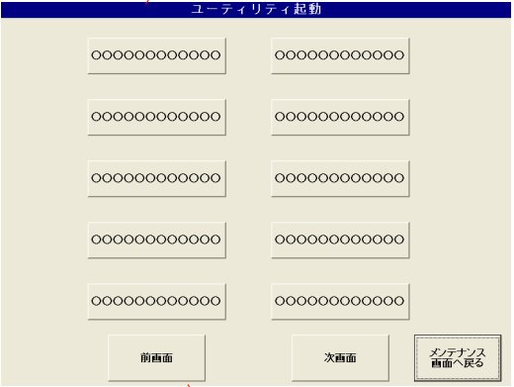
 | frmUtilityUSR |  | One screen containts up to 10 utilities
 |  |  | Some utilities for example: Vitual keyboard, display mouse, access folder…
 |  |  | Utilities max |  |  | 19
 |  |  | Refer section 5.2.9. Utility Startup in EW6000JR-SA0010-037.pdf
 |  |  | ① ユーティリティツール表示部 |  |  |  | Display utility tools
 |  |  | Start-up application index = (current number of screens-1 screen) x 1 screen maximum number of buttons + press index (0-9)
 |  |  | Example: When the press button index 3 on the second screen is pressed, the startup app path index is 13

 |  |  | Abnormal Case
 |  |  | Startup fails => Display pop-up screen "Start Failure"

 |  |  | Previous Screen

 |  |  | Next Screen (If number of utilities more than 10)

 |  |  | ①ユーティリティツール表示部 |  |  |  | Display utility path
 |  |  | ②起動釦 |  |  |  | Excute Click
 |  |  | ③設定変更釦 |  |  |  | Change Setting
 |  |  | ④ |  |  |  | Fixed excute click

 | frmUtility
 |  |  | ①ユーティリティツール表示部 |  |  |  | Display utility path
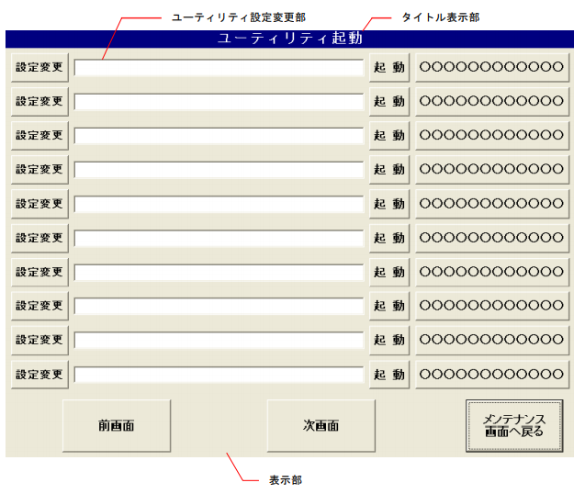
 |  |  | Display path result:

 |  | FrmUtilityUSR
 |  |  | Double click to utility path => show alert "Remove utility?" (Y/N)

 |  |  | ②起動釦 |  | Active button

 |  |  | If there is an application in the setting field, 'Run the application in the settings field.
 |  |  | If there is no app in the settings field => Choose path of utility (Default: C: disk)

 |  |  | Abnormal Case
 |  |  | Startup fails => Display pop-up screen "Start Failure"

 |  |  | ③設定変更釦 |  | Change Setting
 |  |  | Display and select the utility tool to register. (Display file extension: EXE, COM, BAT, CMD)
 |  |  | Default: C: disk
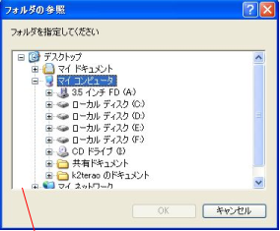

 |  |  | ④Fixed excute click
 |  |  | Show function of Utility
 |  |  | Specific INI file path |  |  | PATH_KANSI = INI\\HOSHU\\HOSHUAPL.INI
 |  |  | HOSHUAPL.INI example
 |  |  | DSP0=C:\KANSI\TOOL\exec_app\exec_app.exe,ƒAƒvƒŠ‹N“®ƒc[ƒ‹
 |  |  | DSP1=C:\KANSI\TOOL\BinViewer\BinViewer.exe,“à•”ƒf[ƒ^•\Ž¦
 |  |  | DSP2=C:\KANSI\TOOL\ExHosyu\ExHosyu.exe,Šg’£•ÛŽçƒc[ƒ‹
 |  |  | DSP3=C:\WINDOWS\system32\osk.exe,ƒ\ƒtƒg‚j‚a
 |  |  | DSP4=C:\KANSI\TOOL\TaskBar\TaskBar.exe,ƒ^ƒXƒNƒo[Ý’è
 |  |  | DSP5=C:\KANSI\TOOL\RASVERDISP\RasVerDisp.exe,JYT‰Ò“®ƒo[ƒWƒ‡ƒ“•\Ž¦
 |  |  | DSP6=WScript.exe C:\KANSI\TOOL\DB“o˜^íœ\DB_Attach.vbs,‚c‚aƒAƒ^ƒbƒ`
 |  |  | DSP7=WScript.exe C:\KANSI\TOOL\DB“o˜^íœ\DB_Detach.vbs,‚c‚aƒfƒ^ƒbƒ`
 |  |  | DSP8=C:\KANSI\TOOL\Prm_Save\Prm_save.exe,ƒpƒ‰ƒ[ƒ^•Û‘¶E”½‰f
 |  |  | DSP9=C:\KANSI\TOOL\PasswordLauncher\passwordLauncher.exe,ƒpƒXƒ[ƒhƒ‰ƒ“ƒ`ƒƒ[
 |  |  | DSP10=C:\kansi\TOOL\MACƒAƒhƒŒƒXŽæ“¾ƒc[ƒ‹\IPtoPhysicalAddress.exe ,‚l‚`‚bƒAƒhƒŒƒXŽæ“¾ƒc[ƒ‹ | Change settings, path of utility
 |  |  | DSP11=C:\kansi\TOOL\INI_SET\Ini_set.exe ,Ž–‹ÆŽÒ‚h‚m‚hƒc[ƒ‹ | Display file extension: *EXE, *COM, *BAT, *CMD

 |  |  | Abnormal Case
 |  |  | App launch error => Display the "Startup Failure" pop-up screen.

14.TOMASデータ管理
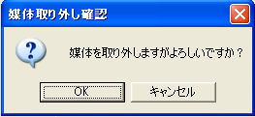
LAYER 1 |  |  | LAYER 2
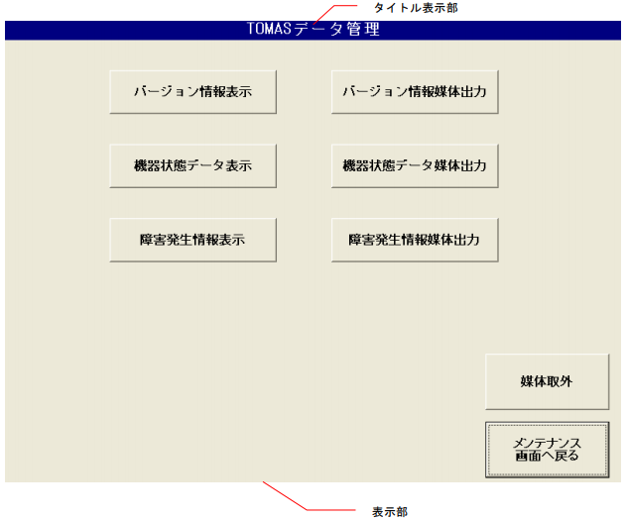
 |  |  | Refer section 5.2.16. Tomas Data Management in EW6000JR-SA0010-037.pdf
 |  |  | ①バージョン情報表示 |  |  |  | Display information about version of monitoring board
 |  |  | ②バージョン情報媒体 出力 |  |  |  | Export information about version of monitoring board
 |  |  | ③機器状態データ表示 |  |  |  | Display information about device status data
 |  |  | ④機器状態データ媒体 出力 |  |  |  | Export information about device staus data
 |  |  | ⑤障害発生情報表示 |  |  |  | Display information about failure occurrence
 |  |  | ⑥障害発生情報媒体出 力 |  |  |  | Export information about failure occurrence
 |  |  | During display time and output data with timer
 |  |  | Export button will not be clickable if the relevant display buttons have not been clicked

 |  |  | Create an execution command, launch the notepad, folder name is VersionInfor.txt
 |  |  | Lib: HoshuSystem.dll
 |  |  | Display information about version of monitoring board in folder |  |  |  |  |  |  | VersionInfor.txt

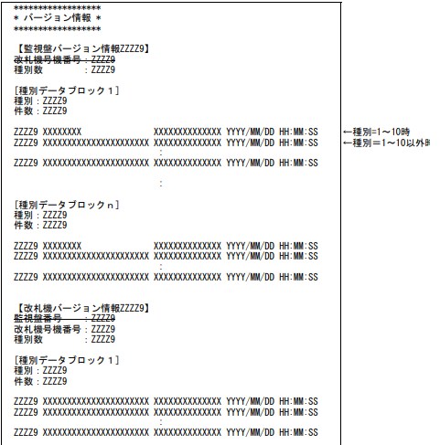

 | Refer section 5.2.16. Tomas Data Management in EW6000JR-SA0010-037.pdf
 | Function list:
 | 1. Display information about version of monitoring board
 | 2. Export information about version of monitoring board
 | 3. Display information about device status data
 | 4. Export information about device staus data
 | 5. Display information about failure occurrence
 | 6. Export information about failure occurrence |  | Abnormal cases
 |  |  | Read file exception (Execute command fault...)

 |  |  | Create an execution command, launch the notepad, folder name is KikiInfor.txt
 |  |  | Lib: HoshuSystem.dll
 |  |  | Display device status data in folder: |  |  |  | KikiInfor.txt
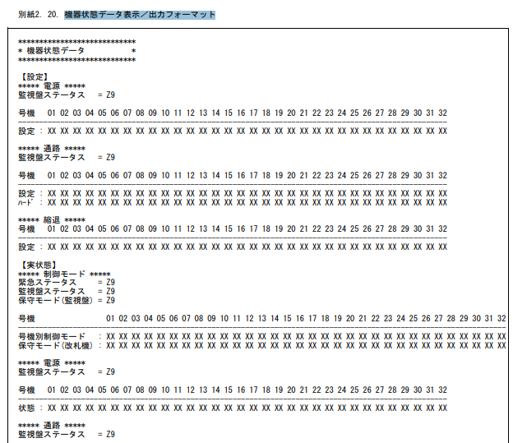

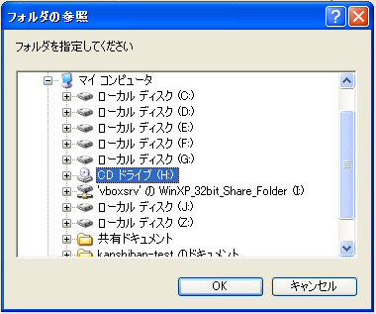

 |  | Export button will not be clickable if the relevant display buttons have not been clicked
 |  | Choose disk address to save file VersionInfor.txt, KikiInfor.txt, ErrorInfor.txt

 |  |  | Abnormal cases |  | Read file exception (Execute command fault...)

 |  |  | Create an execution command, launch the notepad, folder name is ErrorInfor.txt
 |  |  | Lib: HoshuSystem.dll
 |  |  | Display information about failure occurrence in folder |  |  |  |  |  | ErrorInfor.txt
 |  |  | Folder display up to 1000 failure line
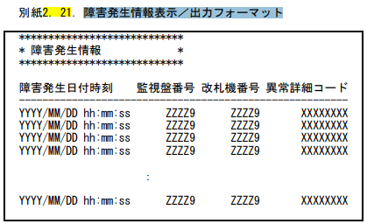

 |  |  | Abnormal cases |  | Read file exception (Execute command fault...)

 |  |  |  |  |  | Screen Operation (Display) |  |  |  |  |  | Screen Operation (Output)
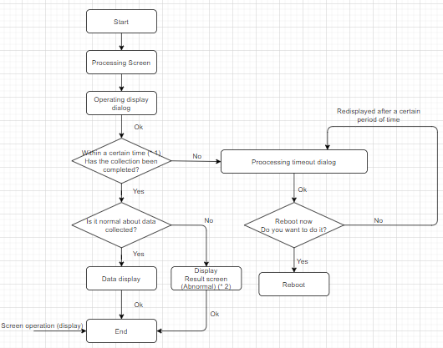
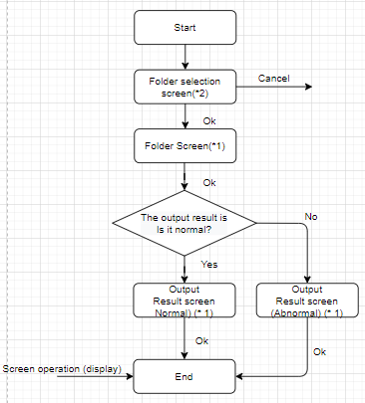

 |  |  | * 1: Refer to "Automatic ticket gate (EG20 series) integrated monitoring board functional specifications Attachment 9 Display during high-load processing" |  |  |  |  |  |  |  | * 1: See "Attachment 1. Message Box List"
 |  |  |  |  |  |  |  |  |  |  | * 2: Folder selection screen (see Chapter 5.3 Common screen)
 |  |  | * 2: See "Attachment 1. Message Box List"

 |  |  |  | ⑦媒体取外釦 |  | External deduction from the media
 |  |  |  | Show dialog comfirm delete media |  |  |  | Click OK = > show dialog success notice
 |  |  |  | Abnormal termination -> Medium removal abnormality

